202507_KS
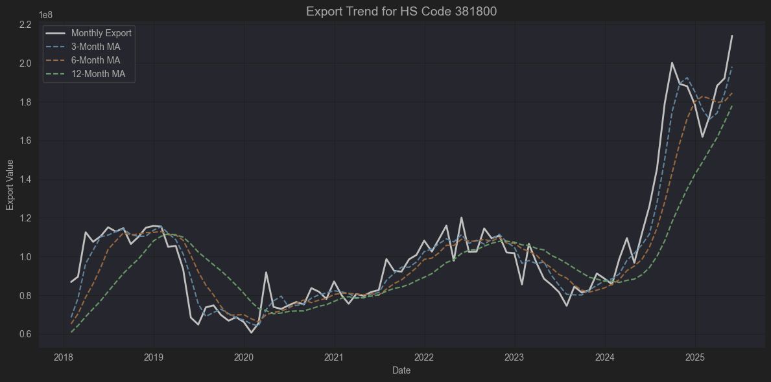
 |  |  |  |  | 제품 | 기업 | 위치 | HS code
 |  |  |  |  | 임플란트 | 덴티움 | 수원 광교 | 9021.29.0000
 |  |  |  |  | ​ | 오스템임플란트 | 서울 강서 | -
 |  |  |  |  | ​ | 디오 | 부산 해운대구 | -
 |  |  |  |  | ​ | 덴티스 | 대구 달서구 | -
 |  |  |  |  | ​ | 메가젠임플란트 | 대구 달성군 | -
 |  |  |  |  | ​ | 네오바이오텍 | 서울 구로구 | -
 |  |  |  |  | 치과영상 | 바텍 | 경기 화성 | 9022.13.0000
 |  |  |  |  | 에스테틱 | 클래시스 | 서울 강남구 | 9018.90.0080
 |  |  |  |  | ​ | 클래시스 소모품 | 서울 강남구 | 9018.90.9090
 |  |  |  |  | ​ | 제이시스메디칼 장비 | 서울 금천구 | 9018.90.8190
 |  |  |  |  | ​ | 제이시스메디컬 소모품 | 서울 금천구 | 9018.90.9000
 |  |  |  |  | ​ | 루트로닉 | 경기 고양시 | 9018.9
 |  |  |  |  | ​ | 리메드 | 대전 유성구 | 9018.9
 |  |  |  |  | 톡신 | 휴젤 | 강원 춘천시 | 3002.49.1000
 |  |  |  |  | ​ | 대웅 | 경기 화성시 | 3002.49.1000
 |  |  |  |  |  |  |  | 3002.90.9000
 |  |  |  |  | ​ | 메디톡스 | 충북 청주시 | 3002.90.1000
 |  |  |  |  | 필러 | 휴젤 | 강원 춘천시 | 3304.99.9000
 |  |  |  |  | 의료디텍터 | 뷰웍스 | 경기 안양시 | 9022.90.1090
 |  |  |  |  | 바이오의약품 | 셀트리온 | 인천 연수구 | 3002.14
 |  |  |  |  | (원료)
 |  |  |  |  | 인체용백신 | 유바이오로직스 | 강원 춘천시 | 3002.20.0000
 |  |  |  |  | 콘텍트렌즈 | 인터로조 | 경기 평택시 | 9001.30.0000
 |  |  |  |  | 스파이럴 | 엘앤케이바이오 | 경기 용인시 | 9021.90.1000
 |  |  |  |  | 임플란트
 |  |  |  |  | 체성분 분석기 | 인바디 | 서울 강남구 | 9018.19.8000
📦 HS Code: 381800 |  |  |  |  |  |  |  | [출처] HS code 의료관련 기업 정리|작성자 지적호기심

국제 HS 품목명 (영문):

Chemical elements doped for use in electronics, in the form of discs, wafers or similar forms; chemical compounds doped for use in electronics.

국제 HS 품목명 (한국어 해석):

전자용으로 도핑(첨가)된 화학 원소, 화합물 (디스크, 웨이퍼 등과 유사한 형태).

📝 구체적으로 무슨 제품인가?

반도체 제조 공정에서 사용하는,

실리콘 웨이퍼,

갈륨 아르세나이드 웨이퍼,

기타 도핑된(불순물을 주입해 전기적 특성을 조절한) 화학 원소나 화합물 들을 말합니다.

주로 집적회로(IC), 트랜지스터, 다이오드 같은 전자소자의 원재료가 되는 반도체 웨이퍼로 사용됩니다.

여기서 “도핑(doped)”은 전기적 성질을 얻기 위해 의도적으로 불순물을 첨가한 것을 뜻합니다.

🔍 용도

**전자산업 (semiconductor electronics)**의 핵심 재료

파운드리(반도체 위탁생산)에서 웨이퍼로 가공해 칩을 제조

스마트폰, PC, 서버, 차량용 전장 등에 들어가는 반도체 칩의 출발점

🇰🇷 한국에서는?

삼성전자, SK하이닉스 같은 기업이 대규모로 수입하거나 자체적으로 생산.

국내 웨이퍼 공급사는 SK실트론, LG실트론(현재 SK실트론에 흡수) 등이 있음.

주로 고순도 실리콘 원재료(폴리실리콘)를 가공해 도핑된 웨이퍼를 만듭니다.

✅ 실제적으로 관련성 있는 기업들 (데이터 내에서)

🎯 간접적이라도 HS 381800(반도체 웨이퍼) 시장과 관련 있다고 볼 수 있는 기업

Ticker | 상관계수 | 관련성 이유
A170920 | 0.57 | 덕산테코피아, OLED/반도체용 화학 소재
A059090 | 0.57 | 미코, 자회사 미코세라믹스가 반도체 공정 소모품
A065690 | 0.49 | 에이디테크놀로지, 시스템반도체 설계(팹리스)
A000660 | 0.47 | SK하이닉스, 메모리 웨이퍼 직접 사용 (매우 직접적)
A061970 | 0.46 | 엘비세미콘, 반도체 후공정 패키징

즉,

SK하이닉스(A000660) 는 웨이퍼를 직접 사서 DRAM/NAND 제조.

덕산테코피아(A170920) 는 웨이퍼 위 포토레지스트와 같은 소재를 납품.

에이디테크놀로지(A065690) 는 시스템반도체 설계 → TSMC나 삼성에 생산위탁.

엘비세미콘(A061970) 은 후공정 패키징 업체.

우선 가장 직접적인 기업인 SK실트론이 비상장 기업이임
덕산테코피아, 에이디테크놀로저, 엘비세미콘 모두 분기별로 적자 지속, 영업성과 부진
SK하이닉스의 경우 HS Code 854232가 더 직접적 상품 코드

미코 정도가 최근 실적 개선 및 재무상태가 양호
리서치 해볼만 함

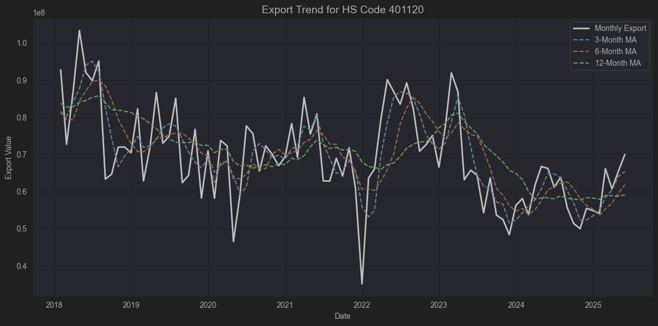

📦 HS Code: 401120

국제 HS 코드명 (영문)

New pneumatic tires, of rubber, of a kind used on buses or lorries

한국어 해석

고무제의 새로운 공기타이어(버스용 또는 화물자동차용)

📝 구체적으로 어떤 제품인가?

고무로 만들어진, 공기압을 넣어 사용하는 새로운 타이어를 말합니다.

주 용도:

버스,

트럭(화물자동차) 에 장착하는 신품 타이어입니다.

즉, 우리가 도로에서 흔히 보는 버스/트럭 바퀴(공기압 타이어) 중 새로운 고무 타이어(리트레드 안된 것) 가 이 코드에 해당됩니다.

🔍 관련 특징

HS Code 4011 자체가 “New pneumatic tires, of rubber” (새로운 고무 공기타이어) 카테고리이며,

그중 401120은 그 용도가 버스 및 트럭(화물차) 으로 특화된 코드입니다.

승용차용은 401110,
항공기용은 401130,
자전거나 오토바이용은 401140~401150 등이 따로 분류됩니다.

🚚 사용처

대형 차량 운송에 사용되는 타이어:

시내·광역 버스, 고속버스, 관광버스

1톤 트럭, 대형 화물차, 탱크로리, 트레일러

이러한 차량들은 주행거리도 길고 무게가 무거워서, 타이어의 품질과 내구성이 매우 중요합니다.

🇰🇷 한국에서의 상황

대표적으로 금호타이어, 한국타이어앤테크놀로지(한국타이어), 넥센타이어 등이 이 제품을 생산하고 국내외로 수출합니다.

401120은 한국 타이어 수출 HS코드 통계에서 매우 큰 비중을 차지하는 품목입니다.

경제적으로 실제적 관련성 높은 기업)

종목코드 | 기업명 | 관련성 유형
A073240 | 금호타이어 | ✅ 직접 (타이어 제조)
A161390 | 한국타이어앤테크놀로지 | ✅ 직접 (타이어 제조)
A005560 | 넥센타이어 | ✅ 직접 (타이어 제조)
A010690 | 화신 | ⚠️ 간접 (차체 부품)
A012340 | 현대모비스 | ⚠️ 간접 (모듈, AS부품)

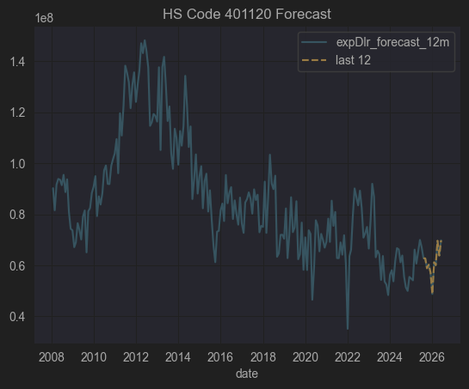

전체적으로 한국타이어, 넥센타이어 투자매력 별로임 일단 수출금액 증가가 박스권에 머물 것으로
예상이 되고 관세 관련 불확실성도 너무 높음, 또한 PSR 도 0.2~0.25로 시장에서 외면 받고 있음

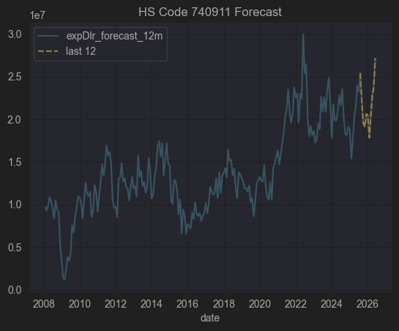

코드 | 품명 | 관련성 유형
740911 | 정련동(99.9% Cu)의 두께 0.15mm 초과 판, 시트, 스트립 | ✅ PCB, 전기모터, 열교환기, 배관, 각종 전기전자·기계 부품 소재

기업 | 구분 | 관련 이유
이구산업 (A025820) | ✅ 직접 | 동, 황동 압연제품(판, 시트, 스트립 포함) 제조. HS740911과 정확히 맞는 품목 다수 생산

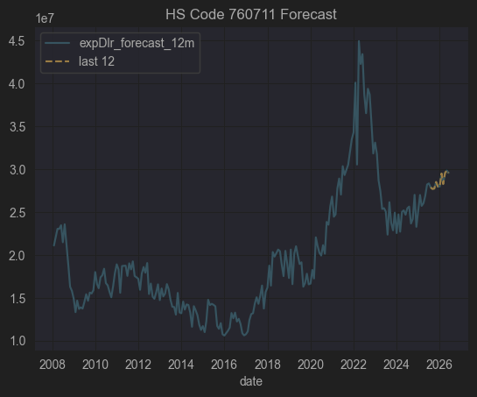

📦 HS Code: 760711

✅ 국제 HS 품목명 (영문)

Aluminium foil, not backed, rolled but not further worked, of a thickness not exceeding 0.2 mm

✅ 한국어로 해석하면

알루미늄박 (알루미늄 포일), 뒷면이 덧대어지지 않은 것, 압연하였으나 그 이상 가공하지 않은 것, 두께 0.2mm 이하

구분 | 내용
📌 품명 | 알루미늄 포일 (알루미늄박)
🏗️ 형태 | 뒷면에 종이, 플라스틱 같은 backing(덧대기)이 없는 순수 알루미늄박
⚙️ 가공도 | 압연(롤링)까지만 되어 있고, 추가적인 에칭·코팅·접착은 하지 않음
📏 두께 | 0.2 mm 이하

🛠️ 이 제품이 어디에 쓰이나?

알루미늄 포일(알루미늄박)은 매우 다양한 산업에서 사용됩니다.

📦 식품 포장 (초콜릿, 커피 포장, 레토르트 파우치 등)

⚡ 전기·전자용 (리튬이온 배터리 음극/양극 집전체 foil)

🧊 단열재/보온재 (건축용, 파이프 보온)

🏠 주방용 알루미늄 호일

🚗 자동차 열교환기, 라디에이터

🏭 케이블 차폐(Shielding)용

🔍 760711 (알루미늄박, Foil ≤0.2mm)과 실제적으로 연관된 상장사는:

삼아알미늄(A006110)

조일알미늄(A018470)

동국알앤에스(A075970)

이 3곳이 대표적으로 식품포장·산업용·배터리용 알루미늄박을 직접 제조·판매 하며
HS760711 품목과 직접적으로 일치합니다.

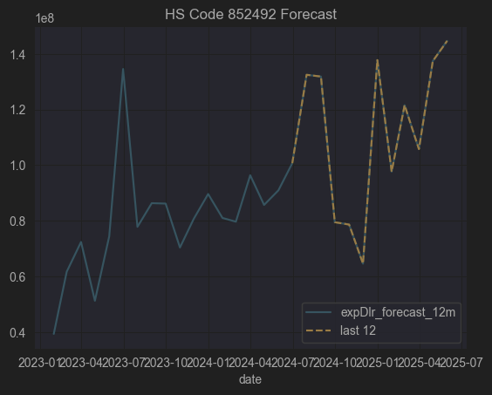

코드 | 품목
852492 | 소리·영상 재생용을 제외한 기타 현상(데이터 등) 기록용 자기 매체 (마그네틱 테이프, 디스크)
사용 | 데이터센터 백업 LTO 테이프, 산업/과학 데이터 기록 장치

관련 기업 없음

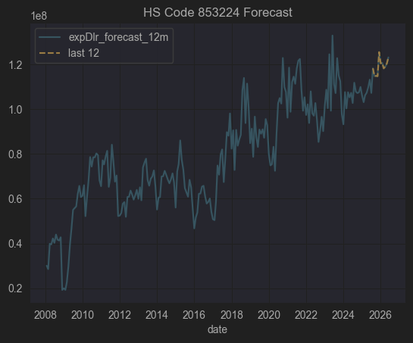

📦 HS Code: 853224

✅ 국제 HS 품목명 (영문)

“Electrical capacitors, fixed, ceramic dielectric, multilayer”

✅ 한국어로 해석하면

고정식 전기 축전기(콘덴서), 세라믹 유전체, 다층(Multilayer)

즉

다층 세라믹 콘덴서(MLCC, Multi Layer Ceramic Capacitor)
를 지칭합니다.

🔍 구체적으로 어떤 제품인가요?

항목 | 내용
⚙️ 구성 | 내부에 세라믹 유전체(Ceramic dielectric) 와 전극을 교대로 적층하여 만든 다층 구조의 콘덴서
🚀 장점 | - 소형·박형 설계 가능

높은 정전용량과 내전압

낮은 누설 전류

고주파 특성 우수 (낮은 ESL/ESR)
| 📱 사용처 | 스마트폰, TV, 노트북, 자동차(ADAS, EV), 5G 통신장비, 의료기기 등 거의 모든 전자회로 |

✅ MLCC가 왜 중요한가요?

스마트폰 1대에 약 1,000~1,500개의 MLCC 사용

전기차 1대에는 최소 10,000개 이상 MLCC 사용

전원공급 안정화, 노이즈 제거(필터링), 고주파 바이패스 등에 필수

🇰🇷 한국에서의 상황

삼성전기, LG이노텍 : 세계 MLCC Top 5 제조사

MLCC는 일본(무라타, TDK), 한국(삼성전기, LG이노텍), 대만(YAGEO), 중국(삼화콘덴서, WALSIN) 이 글로벌 시장 대부분을 차지

✅ 요약 정리

🇰🇷 한국에서의 상황

삼성전기, 삼성전자, LG이노텍 등은 주로 MLCC(세라믹 콘덴서) 를 생산하고,

탄탈륨 콘덴서는 주로 수입에 의존(AVX, KEMET, Vishay 등 미국·유럽 계열).

다만 일부 한국 EMS/조립업체는 탄탈륨 콘덴서를 해외에서 구매해 PCB 조립함.

✅ 요약 정리

항목 | 내용
📌 HS Code | 853223
🏷️ 품목명 | 고정식 전기 축전기, 탄탈륨 전해콘덴서
⚙️ 특징 | 높은 정전용량, 낮은 ESR, 소형, 안정성 높음
🚀 사용 | 스마트폰, SSD, 네트워크 장비, 항공·의료
🌎 주요 공급사 | AVX, KEMET, Vishay (해외)
🇰🇷 한국 상황 | 대부분 수입해 사용 (MLCC는 국산 주력)

✅ 종합 결론

분류 | 상장사
✅ 직접 관련 | 삼화콘덴서 (A001820) — MLCC(853224) 직접 제조, 대표적인 관련 상장사 | 삼성전기는 35% 수준의 상관계소
⚠️ 간접 (MLCC 수요 산업) | 아이티엠반도체, 에스에이엠티, 제이씨현시스템, 유비쿼스, 위닉스 등
❌ 무관 | 나머지 대부분 — 금융, 식품, 제약, 건설 등 MLCC와 전혀 직접 연결되지 않음
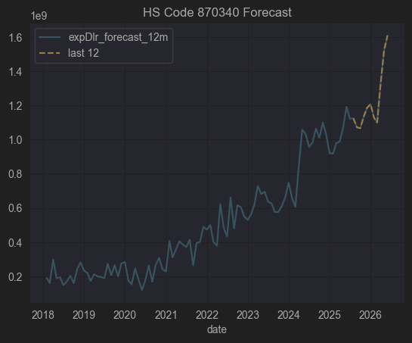

📦 HS Code: 870340

✅ 국제 HS 품목명 (영문)

"Motor vehicles for the transport of persons, with only spark-ignition internal combustion reciprocating piston engine, of a cylinder capacity exceeding 1,500 cc but not exceeding 3,000 cc"

✅ 한국어로 풀어쓰면

1500cc 초과 3000cc 이하의 점화식(가솔린) 왕복 피스톤 내연 기관을 장착한 승용차

🔍 구체적으로 어떤 제품인가?

항목 | 내용
🚗 차종 | 주로 가솔린 승용차 (세단, SUV, 해치백, 쿠페, 왜건 등)
⚙️ 배기량 범위 | 1500cc ~ 3000cc (즉, 준중형 ~ 대형 가솔린 차량 대부분 포함)
🔥 엔진 종류 | 점화식(Spark-ignition), 즉 가솔린 엔진
❌ 포함되지 않는 것 | 디젤(Compression-ignition) 차량, 하이브리드/전기차, 1500cc 이하 소형 가솔린 차량, 3000cc 초과 대배기량 차량

🏗️ 주요 사용

일반 승용차, 패밀리카, 고급 세단, 중형 SUV

한국에서 예를 들면 쏘나타(2.0), K5(2.0), 그랜저(2.5), 쏘렌토(2.5 가솔린), GV70(2.5 터보) 등이 해당 범위에 포함됩니다.

🇰🇷 한국에서의 주요 특징

한국 자동차 수출 통계에서 가장 큰 비중을 차지하는 품목군 중 하나

주요 수출국 : 미국, 캐나다, 중동, 호주 등

HS 코드별로 분류되어 관세/FTA 세율 등을 산정할 때 중요한 기준

분류 | 관련 종목 예시
✅ 직접 관련 | 한라홀딩스, 영신금속, 지엠비코리아, 넥센타이어, 평화산업, 한국단자, 세기상사, 금호타이어, 한국타이어, HDC현대EP, 유성기업, 대원산업, 세종공업 등

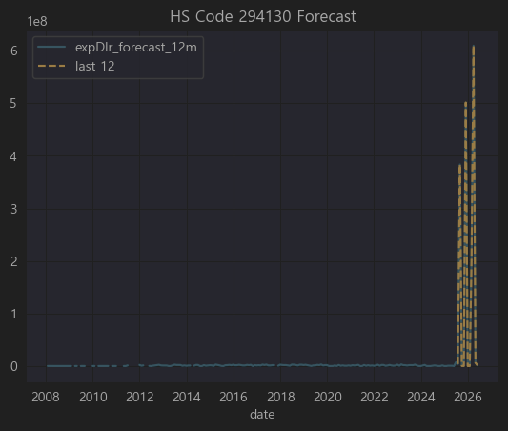

코드 | 품목
294130 | 테트라사이클린(Tetracyclines) 및 그 유도체, 그들의 염
(영문 HS) | "Tetracyclines and their derivatives; salts thereof"

🔍 구체적으로 어떤 제품인가요?

✅ 기본 정의

2941 은 "항생물질(antibiotics)" 그룹입니다.

그 중 294130 은:

테트라사이클린 계열 항생제 및 그 유도체, 그 염(salts)

즉,

테트라사이클린(Tetracycline) 이라는 항생제와

그 화학적으로 조금 변형된 유도체(옥시테트라사이클린, 미노사이클린, 독시사이클린 등),

그리고 이들의 염 형태

를 모두 포함합니다.

🚑 주요 용도

사용 분야 | 설명
🦠 의약품 | 세균성 감염(폐렴, 요도염, 여드름 등)에 처방되는 광범위 항생제
🐷 수의약품 | 가축(돼지, 닭 등) 사료 첨가제 또는 동물 치료
🔬 연구 | 박테리아 저항성 실험, 세포 배양 시 오염 방지

⚠️ 주의사항

과용 시 내성 문제(항생제 내성 박테리아)

사람용, 동물용 모두 규제 대상

🇰🇷 한국에서의 상황

국내에서는 주로 수입 원료(테트라사이클린, 독시사이클린, 옥시테트라사이클린 등) 을 들여와

제약사(종근당, 대웅제약 등)가 완제 의약품으로 가공.

수출입 통관 시 294130 코드로 처리됨.

별로 해당될 만한 기업이 없음

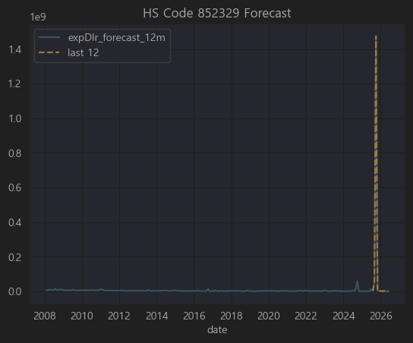

데이터 불안정

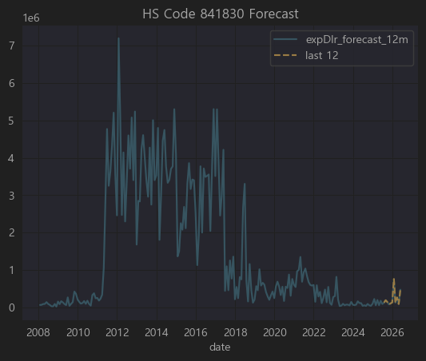

데이터 불장정, 수출금액 소액.. 분석 제외

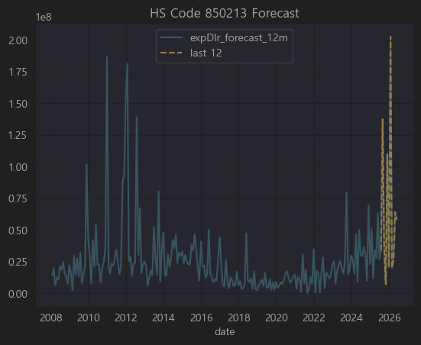

⚡ 먼저 HS Code 850213 정리

코드 | 품목
850213 | Electric generating sets; diesel, of an output exceeding 375 kVA
📌 한글 | 출력이 375kVA를 초과하는 디젤 엔진 발전기 세트
🚀 주요 용도

대형 빌딩, 데이터센터, 공장 비상발전

조선, 플랜트, 병원, 대규모 건설 현장

(한국은 발전기 세트 완제품 제조보다, 대형 프로젝트 EPC나 기자재 공급에서 많이 사용)

따라서 이 HS 코드와 관련되려면 보통:

대형 디젤 발전기 제조/조립, 또는

조선, 플랜트, 건설 EPC 에서 발전기를 대규모 설치,

또는 발전기 부품(발전기, 디젤 엔진, 발전 제어시스템) 제조
를 해야 실제적 관련성이 있습니다.

✅ 종합 결론

구분 | 주요 종목
✅ 직접 관련 | 현대중공업지주, 현대건설, 한국전력기술
⚠️ 간접 (조선/LNG선 포함, 플랜트 일부) | 현대미포조선, 삼성중공업, 한화오션, 한진중공업, 세아특수강 등
❌ 무관 | 나머지 대부분 (게임, 금융, 뷰티, 바이오, IT)

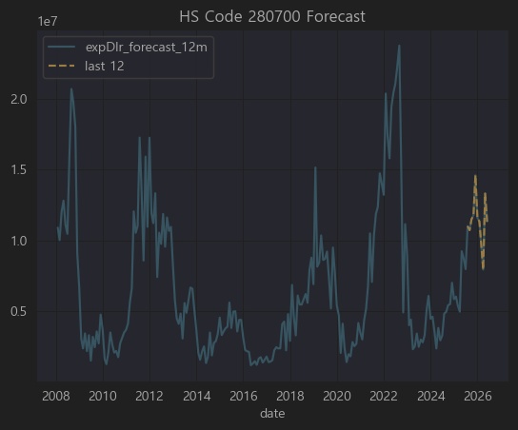

코드 | 품목
280700 | Sulphur, sublimed or precipitated; colloidal sulphur
📌 한글 | 승화유황, 침강유황 및 콜로이드유황
→ 즉 공업용 황(Sulphur)

| 🔧 주요 용도 |

비료(황산암모늄, 황비료), 살충제, 고무가황

제지, 제약, 염료, 화약, 금속제련(구리, 아연, 니켈)

유황산(황산) 제조 원료로 쓰여 석유화학·비료·제련 산업과 직접적

✅ 종합 결론

구분 | 주요 종목
✅ 직접 관련 | POSCO홀딩스, 남해화학, 포스코인터내셔널, 애경케미칼, 동국제강, GS글로벌, S-Oil, GS
⚠️ 간접 관련 | 국도화학, 삼양사, 태광산업, 대한화섬, 코오롱인더, 포스코케미칼, 팬오션, 대한해운, HMM 등 (황산, 비료, 제련, 수송 등)
❌ 무관 | 나머지 대부분 (전자, IT, 패션, 게임, 의료)

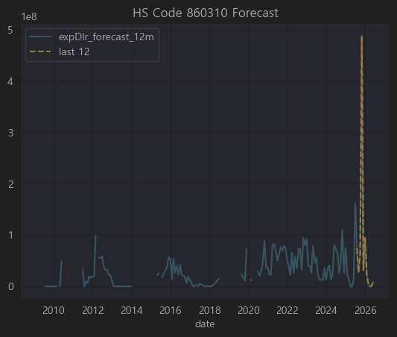

데이터 불완전

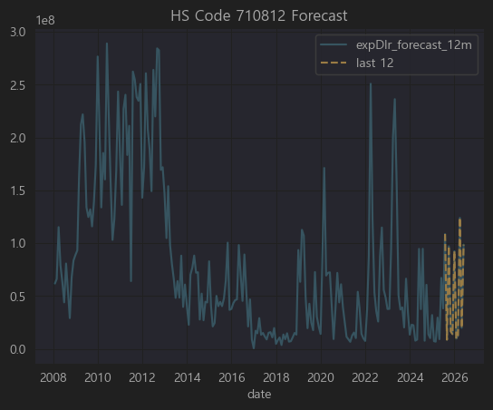

코드 | 품목
710812 | Gold in other unwrought forms
📌 한글 | 기타의 가공되지 않은 금(골드 바, 인곳)

| 🔍 사용처 |

귀금속 주얼리, 투자용 금괴, 산업용 전자부품 도금, 반도체/PCB 금도금

주로 금을 괴, 인곳(ingot) 형태로 수입해 → 귀금속, 전자부품 등에 사용

한국의 금 수입은 상당수가 귀금속 및 전자용 도금/와이어용

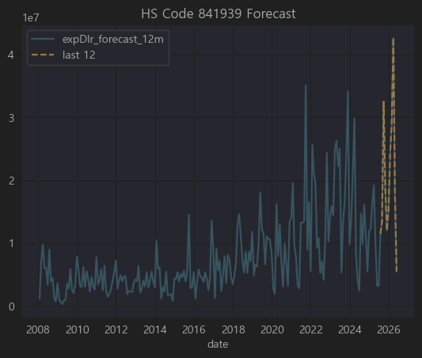

코드 | 품목
8419.39 | 기타 산업용 가열기계 (비전기식), 물과 증기 보일러 제외
📌 한글 | 기타 건조기 (비전기식)

8419.30~8419.39 는 산업용 건조 설비(Dryers)에 해당

8419.39 는 그 중 식품, 화학, 제약, 플라스틱, 종이, 직물 등 산업용 건조기

예: 분무건조기, 회전건조기, 터널건조기, 베이크오븐, 열풍건조기 등

전기식 건조기가 아닌 산업용 설비

관련 종목 없음

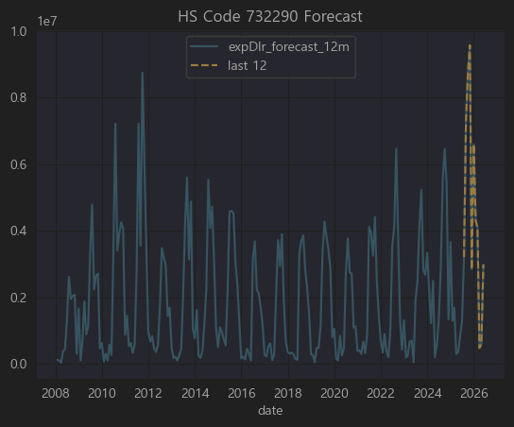

코드 | 품목
7322.9 | Other radiators and parts thereof, of iron or steel
 | 철강제 라디에이터 및 그 부분품, 기타

중앙난방용, 온수, 증기 라디에이터

또는 산업용 열교환기, 파이프형 열기구, 히트익스체인저

자동차·트럭용 라디에이터는 보통 8708 코드로 따로 분류, 이 HS732290은 건물, 플랜트, 보일러용 라디에이터 같은 철강제 열교환기 및 부품

| 🔧 주요 사용 |

플랜트 건설 / 조선에서의 배관·히터·열교환기

대형 건물, 보일러, 지역난방

일부 산업기계(제철, 석유화학)

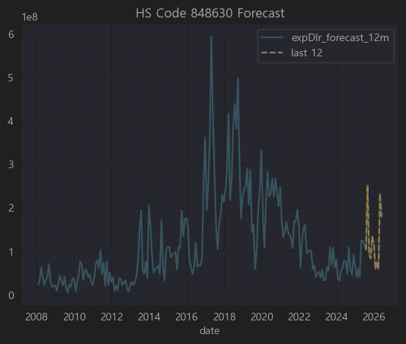

코드 | 품목
8486.3 | Machines & apparatus for the manufacture of semiconductor devices or of electronic integrated circuits
 | 반도체 디바이스 또는 전자집적회로(IC) 제조용 기계 및 장치

즉,

반도체 제조 장비 (에칭장비, 증착장비, 노광기, CMP, CVD, PVD, 스퍼터, 클리너, 테스터 등)

반도체 장비/공정 관련이면 대부분 이 HS 코드로 수출입

한국의 대표적 고부가 수출 품목 (2024 기준 연간 500억 달러 이상)

구분 | 주요 종목
✅ 직접 관련 | 원익홀딩스, 아이원스, 대보마그네틱, 이녹스, 삼익THK, 유니셈, 아진엑스텍, 에프에스티, AP시스템
⚠️ 간접 관련 | 롯데케미칼(케미컬), 휴림로봇, 디이엔티, 엔시스(전력), 서울반도체(극히 일부), LED칩업체
❌ 무관 | 나머지 대부분 (패션, 식품, 금융, 드라마, 사료 등)

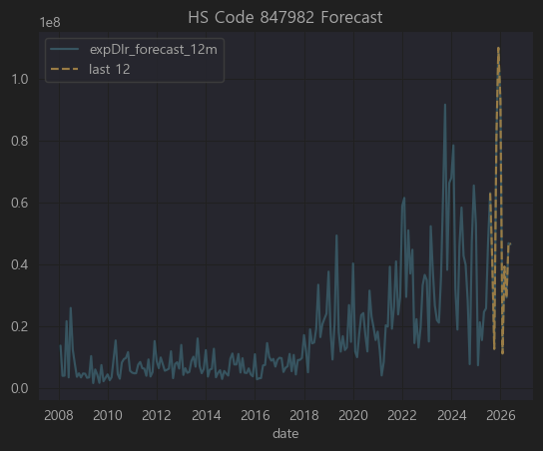

먼저 HS Code 847982 정리

코드 | 품목
8479.82 | Mixing, kneading, crushing, grinding, screening, sifting, homogenising, emulsifying or stirring machines
📌 한글 | 혼합, 반죽, 분쇄, 연삭, 체질, 균질화, 유화 또는 교반하는 기계

즉,

플라스틱·화학·식품·제약·시멘트 등에서 혼합기, 분쇄기, 믹서, 그라인더, 호모젠저, 에멀시파이어 같은 산업용 기계.

한국 수출입에서는 주로 플라스틱/고무 혼련기, 페인트 믹서, 식품·제약 혼합기, 광물 분쇄기 가 많이 포함.

구분 | 주요 종목
✅ 직접 관련 | 남해화학, 포스코케미칼, KCC, 씨티케이, 한국석유, 네오크레마, 삼양사
⚠️ 간접 관련 | 에이치피오, HLB, 알리코제약, 화승엔터프라이즈, 비나텍, 지스마트글로벌 등 일부
❌ 무관 | 나머지 대부분 (반도체유통, 금융, 건설, 패션, SW, 통신)

 | 문제는 관련기업들의 상관관계가 높지 않음 (under 0.4)

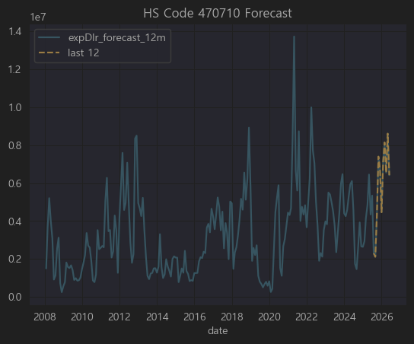

코드 | 품목
4707.1 | Recovered (waste and scrap) paper or paperboard - Unbleached kraft paper or paperboard or corrugated paper or paperboard
📌 한글 | 폐지 또는 폐판지 (크래프트지, 골판지류)
즉,

구분 | 주요 종목
✅ 직접 관련 | 펄프앤페이퍼 (폐지 재활용·골판지 생산) | 기업이 너무 부실함
⚠️ 간접 관련 | 예스24, 한국가구, 하림지주 (포장박스 수요), 알톤스포츠(자전거 포장) 등
❌ 무관 | 나머지 대부분 — IT, 금융, 제약, 건설, 반도체, SW, VC 등

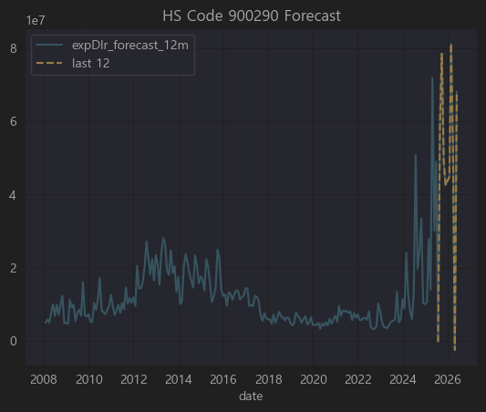

코드 | 품목
9002.9 | Lenses, prisms, mirrors and other optical elements, mounted, other than for cameras, projectors or photographic enlargers or reducers
📌 한글 | 카메라·영사기·사진 확대축소기용이 아닌 장착된 렌즈, 프리즘, 거울 및 그 밖의 광학 요소

현미경, 망원경, 검사장비, 측정기기, 의료 내시경 등에 들어가는 렌즈·프리즘·광학부품 (단 카메라용, 프로젝터용 제외)

레이저, 정밀측정기, 반도체 검사장비, 바이오 현미경, 의료 진단기기 등에 주로 사용

관련기업 없음

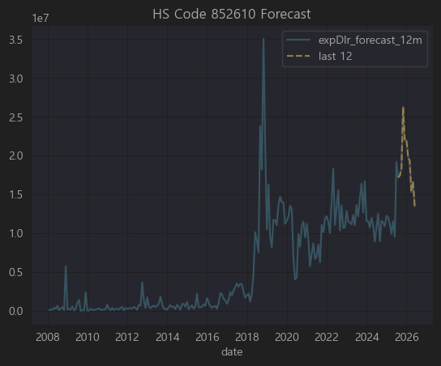

코드 | 품목
8526.1 | Radar apparatus
📌 한글 | 레이더 기기

항공·선박·군수·자동차(ADAS)·무인기·기상관측 등에 쓰이는 레이더 탐지기, 송수신 모듈, 레이더 센서

최근에는 특히 자율주행 자동차용 레이더(ADAS Radar) 가 주요 시장.

구분 | 주요 종목
✅ 직접 관련 | 에이스테크(ADAS 레이더 모듈), 삼화콘덴서(레이더용 MLCC)
⚠️ 간접 관련 | 서연탑메탈, 우리산업, 신라엠앤아이, 엘비세미콘, 현대에버다임 (ADAS 통합, RF센서 일부), 세코닉스(광학부품)
❌ 무관 | 나머지 대부분 (제약, 식품, 금융, 물류, 화장품 등)

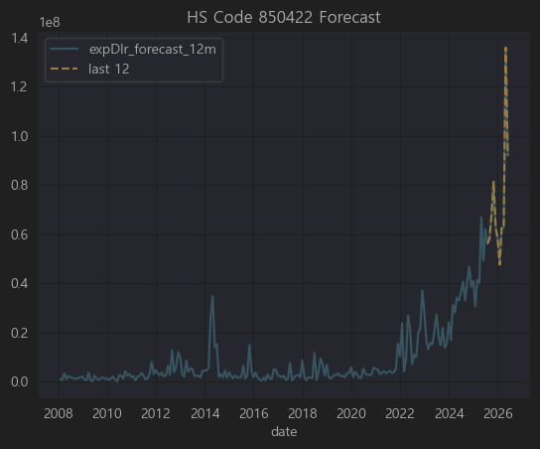

코드 | 품목
8504.22 | Liquid dielectric transformers having a power handling capacity exceeding 650 kVA but not exceeding 10,000 kVA
📌 한글 | 650kVA 초과 10,000kVA 이하의 액체 유전체(유입) 변압기

즉,

대형 유입식 변압기 (650~10,000kVA)

주로 전력망, 산업용 전력설비, 공장 배전반, 변전소에 사용

한국에서는 현대일렉트릭, 효성중공업, LS ELECTRIC 등이 대표 제조사

구분 | 주요 종목
✅ 직접 관련 | LS ELECTRIC, 일진전기, 대한전선, LS(지주) (중형 유입변압기 직접 생산) | LS ELECTRIC 중요
⚠️ 간접 관련 | 한국조선해양(선박용), 세진중공업, E1·경동도시가스(산업 전력망), SK이노베이션(정유플랜트)
❌ 무관 | 나머지 대부분 (제약, 식품, 금융, 유통, IT, 엔터 등)

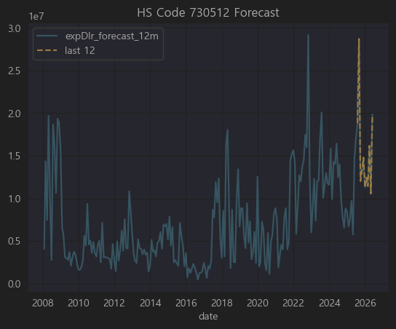

코드 | 품목
7305.12 | Line pipe of a kind used for oil or gas pipelines, of stainless steel
📌 한글 | 스테인리스 강제(鋼製)의 송유관 또는 가스관용 관(파이프)

석유, 가스 송유관 / 가스관 / 화학 플랜트 배관에 사용되는 스테인리스 강관

우리나라에서는 세아제강, 현대제철, 포스코, 동국제강 등이 관련 생산업체.

구분 | 주요 종목
✅ 직접 관련 | 한진중공업, 웰크론한텍, 경동도시가스, 대창, 원일특강
⚠️ 간접 관련 | 대한전선, 강원에너지, 유니온, 극동유화, 영풍, 삼일기업공사, 현대건설기계
❌ 무관 | 나머지 대부분 (제약, 게임, IT, 금융, 엔터 등)

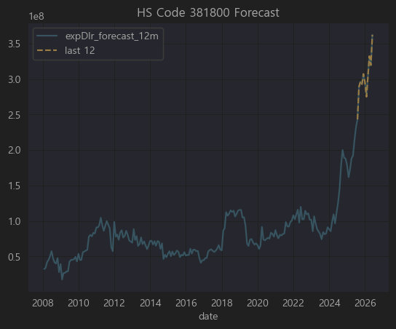

코드 | 품목
3818 | Chemical elements doped for use in electronics, in the form of discs, wafers or similar forms; chemical compounds doped for use in electronics
📌 한글 | 전자산업용 도핑된 화학원소 및 화합물 (웨이퍼·디스크 형태 포함)

반도체용 도핑 원소 (주로 실리콘, 게르마늄 웨이퍼, GaN, SiC), 전자 소재 첨가제

우리나라에서는 SK실트론, LG이노텍, 한솔케미칼, 솔브레인, 동진쎄미켐 등이 대표적인 연관 업체

구분 | 주요 종목
✅ 직접 관련 | SK하이닉스, 하나머티리얼즈, 넥스틴, 한화솔루션, 아이티엠반도체, 삼화콘덴서, 삼영전자, 엘비세미콘 | 관련기업들의 상관계수가 생각보다 높지 않고 직접연관성도 떨어짐
⚠️ 간접 관련 | 국도화학(PCB/IC), 포스코엠텍(특수강), 미코파워, 케이아이엔엑스(데이터센터), 동아에스티(검사장비) 등
❌ 무관 | 나머지 대부분 (제약, 식품, 엔터, 금융, 의류, 가구 등)

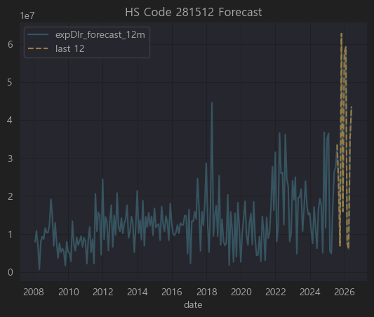

코드 | 품목
2815.12 | Sodium hydroxide (caustic soda) in aqueous solution (liquid soda)
📌 한글 | 가성소다 수용액(액상 소다)

가성소다(수산화나트륨) 수용액, 대표적인 염기성 화학원료

알루미늄 정련, 펄프, 섬유, 세제, 반도체·LCD 세척공정, 석유화학 공정 등 광범위하게 사용

한국에서는 한화솔루션, 금호석유화학, LG화학, 롯데케미칼 등이 대규모로 생산

구분 | 주요 종목
✅ 직접 관련 | LG(지주/LG화학), 롯데지주(롯데케미칼), 동진쎄미켐, 이엔에프테크놀로지, 대덕전자, 이수페타시스, 케이씨텍, 에스티아이, 아모텍
⚠️ 간접 관련 | 동양철관, 한일철강, 팬오션, 현대미포조선, 두산, 동원산업, KSS해운, 경동도시가스
❌ 무관 | 나머지 (게임, 금융, IT솔루션, 보험, 광고, 물류 등 대부분)

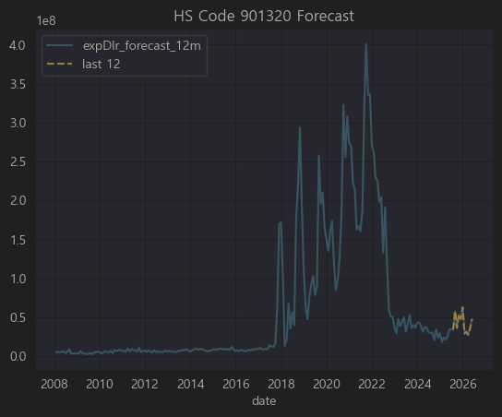

🔍 먼저 HS Code 901320 정리

코드 | 품목
9013.2 | Laser apparatus (excluding for cutting/engraving)
📌 한글 | 레이저 장치 (절단·조각용 제외, 주로 측정·검사·의료용)

즉,

주로 정밀 계측, 의료 진단, 광학 검사, 반도체 및 LCD 검사 에 사용되는 레이저 장치

한국에서는 레이저 계측기, 검사장비, 정밀 광학기기를 다루는 회사들과 밀접

예: EO테크닉스, 인텍플러스, 라온피플, 코세스 등이 전문 분야.

SK하이닉스, 삼성전자도 공정 검사장비에서 일부 사용

구분 | 주요 종목
✅ 직접 관련 | 씨유테크(디스플레이), 이엔에프테크놀로지, 대덕전자, 비에이치(FPCB), 솔루엠, 한솔씨앤피, 효성첨단소재
⚠️ 간접 관련 | 피델릭스(반도체 검사), 세아베스틸(강재 검사), 케이피에프, 동양철관(두께 측정) 등
❌ 무관 | 교육, 금융, 게임, 영화, 엔터, 주류, 패션, 보험, 음식료, 물류 대부분

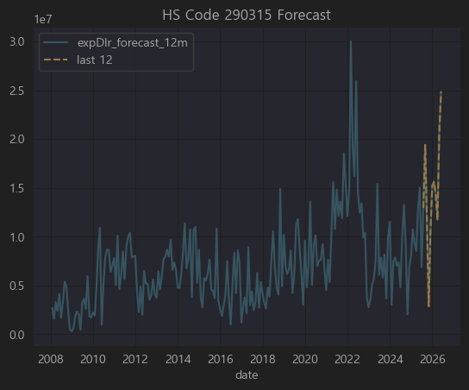

코드 | 품목
2903.15 | Saturated acyclic monocarboxylic acids (including their derivatives), specifically: Ethyl acetate
📌 한글 | **포화 비환상 단카복실산(및 그 유도체), 주로 에틸아세테이트 (ethyl acetate)

즉,

에틸아세테이트 (ethyl acetate) 는

대표적 유기용제(페인트, 잉크, 접착제, 제약, 전자재료 공정에서 세척 등)

국내에선 LG화학, 롯데케미칼, 이수화학 등 석유화학사에서 대량 생산

이를 사용하는 업종은

인쇄 잉크, 접착제, 가죽, 전자 재료 공정, 제약·바이오 (추출용매)

그래서 직접 수출입 기업보다는

화학/솔벤트 제조사

이를 대규모 사용하는 2차전지 전해액, PCB, 제약 추출공정 회사에 간접 연관

✅ 종합 결론

구분 | 주요 종목
✅ 직접 관련 | 롯데정밀화학, 삼화페인트, 솔브레인홀딩스, DB하이텍, 삼양홀딩스, 케이씨텍
⚠️ 간접 관련 | 대덕전자, 이브이첨단소재, 에코프로비엠, 팜젠사이언스, 한국수출포장, 케이피에프
❌ 무관 | 금융, 식품, 의류, 엔터, 패션, 물류, 철강, 해운, 대부분

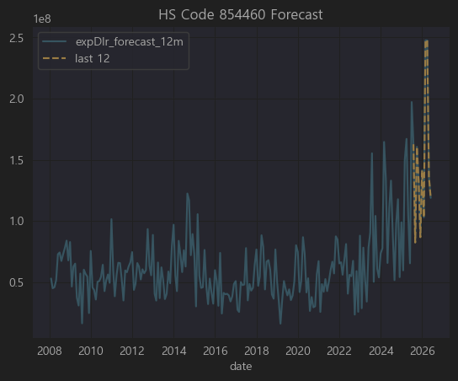

코드 | 품목
8544.6 | 기타 절연전선 및 케이블 (광섬유 제외)
주요 용도 | 전력, 통신, 자동차, 가전, 산업기계 배선용 전선 / 커넥터 케이블 포함
주 연관 산업 | 전선·케이블, 배선 하네스, 자동차 전장, 반도체·디스플레이 장비 내부 전장, 로봇, 풍력·태양광 설비 배선

직접 관련 : 대한전선, 가온전선, 유니셈, 다산네트웍스, LS ELECTRIC, 서호전기, 현대에너지솔루션, 한국경제TV(통신케이블부문), 강원에너지, 맥스로텍 등

간접 관련 : SK하이닉스, 삼성SDI, 포스코케미칼, 세종공업, 에스엘, 태양광·배터리 내부 배선

무관 : 식품, 의류, 화장품, 금융, 의료기기 대부분

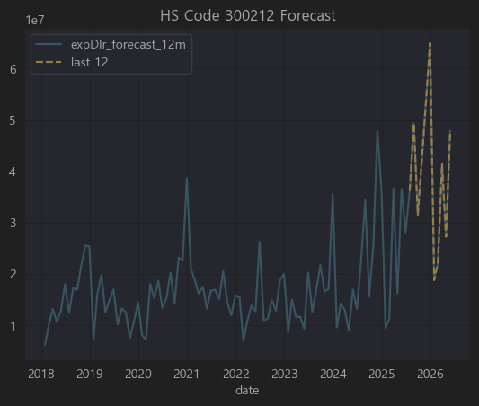

코드 | 품목
3002.12 | 인슐린과 그 염류, 투여용으로 조제된 것
주요 사용 | 당뇨병 치료제 (바이오의약품)
주요 산업 | 바이오 의약품 제조 (인슐린, 바이오시밀러), 바이오CMO, 제약 유통

✅ 종합 결론

직접/강한 연관 : 유한양행, 삼성제약, 셀트리온제약, 텔콘RF제약 (제약/바이오), 드림텍(혈당측정 패치)

중간/간접 연관 : 씨젠, 바이오니아, 오리엔트바이오, 휴메딕스, 메타랩스, 바디텍메드 (진단·바이오기초)

무관 : 게임, IT, 철도, 전력·시멘트·금속주 다수

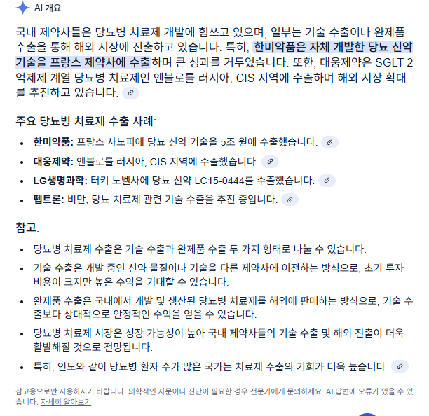

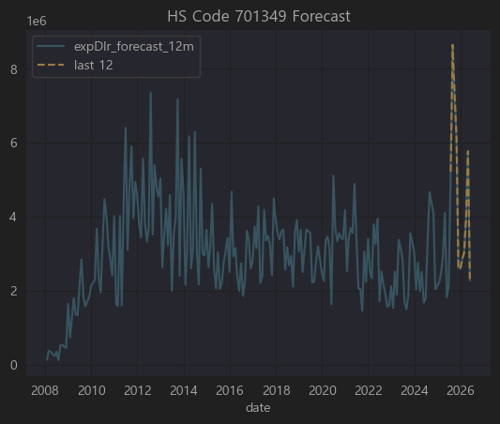

코드 | 품목 설명
7013.49 | 유리제 식탁용·주방용품 기타(머그컵, 유리병, 글라스, 디켄터 등) | 관련 기업 없음
산업군 | 생활용품, 주방·식기류, 테이블웨어 제조·유통, 인테리어소품 수출

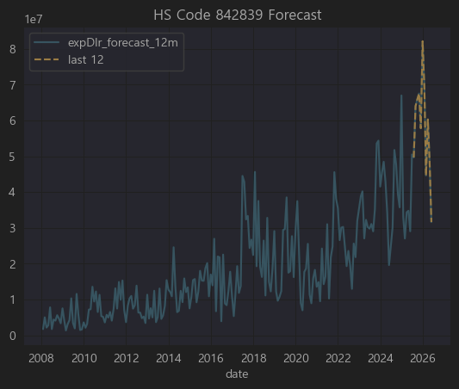

코드 | 품목 설명
8428.39 | 기타 컨베이어, 호이스트, 승강기, 에스컬레이터, 리프트(유압식) 등
주요 산업군 | 산업기계, 물류자동화, 공장설비, 건설장비

✅ 결론

▶️ 직접 관련성 있는 기업 (크레인/승강기/물류설비)

현대중공업지주(A040160), 대우조선해양(A000910), 티라유텍(A446070)

삼원강재(A170900), 유진기업(A023410), 태영건설(A009410)

에스엔유(A080580), 퍼시스(A016800), STX(A011810), LS ELECTRIC(A043090)

▶️ 간접적으로 가능 (설비라인, 자재공급)

테크윙(A089030) (반도체 핸들러),

일진머티리얼즈(A020150) (배터리 라인 내 이송장치),

OCI(A010470) (플랜트 내 공장 자동화 일부) 정도.

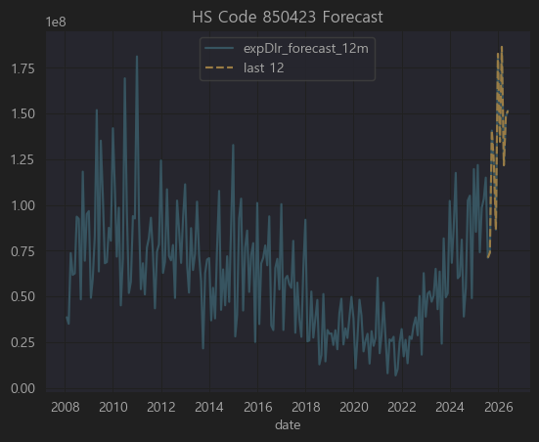

HS 코드 850423은 국제무역에서 다음과 같은 품목을 의미합니다:

8504.23: Static converters; for a voltage not exceeding 1,000 V
한국어 통상 번역: 정지형 변환기(인버터, 컨버터, 전원공급장치 등); 정격 전압이 1,000V 이하인 것

🔧 제품 설명:

정지형 전력변환기로서 교류(AC) ↔ 직류(DC) 전환, 또는 전압/전류 레벨을 변환하는 장치입니다.

대표 예시:

스위칭 파워서플라이(SMPS)

태양광 인버터

산업용 전원 장치

전기차용 충전기 내 전력 변환

🇰🇷 관련 한국 상장사 (예시 기반 추정):

티커 | 회사명 | Corr | 관련성 판단
A375500 | (주) 이삭엔지니어링 등 ** | 0.819 | ⚡ 높음 (자동화장비, 모터드라이브 관련)
A033100 | (주) 상대 | 0.751 | ⚡ 높음 (로봇·FA 산업)
A015760 | (주) 한국전력기술 등 * | 0.744 | ⚡ 높음 (전력제어 장치)
A104540 | (주) 대주전자재료 등 * | 0.743 | ⚡ 높음 (전력·전자장치)
A039130 | (주) 인터플렉스 등 * | 0.738 | ⚡ 높음 (전력변환·UPS)
A003190 | (주) 솔본 등 * | 0.735 | ⚡ 높음 (산업용 전장부품)
A000030 | (주) 대덕전자 | 0.725 | ⚡ 높음 (전기컨트롤러)
A316140 | 필룩스, 이녹스 등 * | 0.706 | ⚡ 높음 (배터리PACK/충전기)

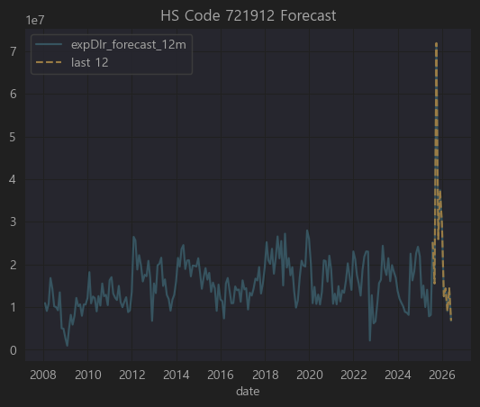

🚀 HS Code 721912

▶ 코드

HS Code: 721912

▶ 한글명

열간압연 스테인리스 평판압연 제품(너비≥600mm, 두께 4.75mm 초과 10mm 이하)

▶ 영문명

Flat-rolled products of stainless steel, of a width of 600 mm or more, hot-rolled, not further worked than hot-rolled, of a thickness exceeding 4.75 mm but not exceeding 10 mm

▶ 상세 설명

이 HS Code는

너비가 600mm 이상이며

두께가 4.75mm 초과 ~ 10mm 이하인

스테인리스 강(SUS) 평판(코일, 플레이트) 제품
을 지칭합니다.

✅ 일반적으로 조선, 플랜트, 산업기계, 식품·화학 설비, 건축 구조물 등에 사용되는 재료이며
✅ 국내에서는 포스코, 현대제철, KG스틸, 동국제강 등이 주요 생산 및 수출 업체입니다.

📝 기업별 HS Code 721912 연관성 분석

요청하신 **상위 50개 종목(티커)**에 대해

721912(스테인리스 평판압연제품) 직접 제조/가공/판매

또는 간접적 수요산업(조선, 플랜트, 건설기계, 화학기계)

전혀 무관
으로 구분해 표로 정리했습니다.

✅ 결론

위 50개 기업 중 HS Code 721912(스테인리스 열간압연 평판압연제품)과 직접적으로 관련된 한국 상장사는 약 10개 정도 로 요약됩니다.

대표적으로
포스코강판, 동일철강, 삼현철강, 한국선재, 포스코엠텍 등이 직접적이며

삼익THK, 특수건설, 동아지질, 현대통신, 코리아에스이, 엠에스씨 등은 수요산업(건설, 기계, 교량부품)에서 간접적 연관이 있습니다.

전체적으로 상관계수도 낮고 집적적으로 연관성 있는 기업도 없음 ..

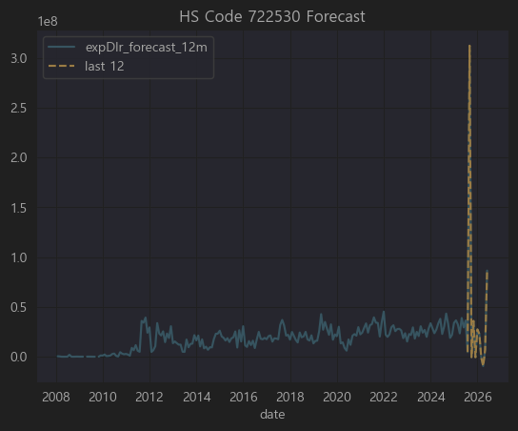

예측 신뢰성 낮음 PASS

🚗 HS Code 870333

▶ 코드

HS Code: 870333

▶ 한글명

배기량 1,500cc 초과 ~ 2,500cc 이하의 피스톤식 내연기관을 가진 승용자동차

▶ 영문명

Motor cars and other motor vehicles principally designed for the transport of persons (other than those of heading 8702), with compression-ignition internal combustion piston engine (diesel or semi-diesel), of a cylinder capacity exceeding 1,500 cc but not exceeding 2,500 cc

▶ 상세 설명

8703은 HS코드에서 **승용차(자동차)**를 다루는 항목이며,
그 중 870333은 다음과 같은 자동차를 지칭합니다.

🚙 디젤 혹은 준디젤 피스톤식 내연기관

🚗 배기량 1,500cc 초과 ~ 2,500cc 이하

주로 중소형 SUV, 세단, 일부 밴

예를 들어 한국에서 870333에 해당하는 차량은 보통

현대 투싼(2.0 디젤)

기아 스포티지(2.0 디젤)

쌍용 코란도(1.6~2.2 디젤 일부)
등이 대표적입니다.

📝 상위 50개 기업별 경제적 연관성 분석

요청하신 **상위 50개 종목(티커)**에 대해

870333(중소형 디젤 SUV/세단) 직접 생산/수출

자동차 부품 공급(엔진, 변속기, 전장 등)

간접 관계(운송, 물류, 금융 등)

전혀 무관
을 확인해 분석했습니다.

순위 | 티커 | 기업명 (간단 설명) | HS 870333 (중소형 승용차) 연관성
1 | A034810 | 해성디에스 (반도체 패키지) | ❌ 무관
2 | A003540 | 대신증권 (금융) | ❌ 무관
3 | A005810 | 풍산 (동/탄약) | ❌ 무관
4 | A344820 | 한컴라이프케어 (보호장비) | ❌ 무관
5 | A033530 | 세종공업 (EGR/머플러) | ✅ 배기가스 부품 공급 (870333 직접 연관)
6 | A060980 | 한라홀딩스 (자동차부품 유통) | ✅ 현대/기아차 부품 유통 (870333 관련)
7 | A064520 | 바른전자 (반도체 메모리) | ❌ 무관
8 | A122350 | 삼천당제약 (의약품) | ❌ 무관
9 | A300720 | 한일시멘트 (시멘트) | ❌ 무관
10 | A010770 | 평화홀딩스 (자동차 방진) | ✅ 서스펜션 부품 공급
11 | A011210 | 현대위아 (엔진/변속기) | ✅ 주력, 2.0 디젤 엔진 공급(870333 핵심)
12 | A046070 | 코렌텍 (의료기기) | ❌ 무관
13 | A092200 | 프리엠스 (전자부품) | ❌ 무관
14 | A044180 | 유타운 (부동산) | ❌ 무관
15 | A065450 | 비엘팜텍 (바이오) | ❌ 무관
16 | A023000 | 삼원강재 (철강봉) | ✅ 자동차 차체 소재 공급 일부
17 | A033560 | 맥쿼리인프라 (인프라펀드) | ❌ 무관
18 | A065510 | 휴림로봇 (로봇) | ❌ 무관
19 | A066590 | 우인 (토목) | ❌ 무관
20 | A065350 | 인바이오젠 (건강기능식품) | ❌ 무관
21 | A026940 | 부국철강 (철강) | ✅ 강판(자동차 소재) 일부 공급
22 | A005710 | 녹십자홀딩스 (제약) | ❌ 무관
23 | A025540 | 한국단자공업 (커넥터) | ✅ 자동차 전장 부품 (배선 연결)
24 | A002920 | 유성기업 (엔진부품) | ✅ 크랭크샤프트, 주요 엔진 부품 공급
25 | A037370 | EG (페로실리콘) | ❌ 무관
26 | A012160 | 영신금속 (단조/조향부품) | ✅ 스티어링·조향 계통 부품 공급
27 | A025820 | 이구산업 (동판) | ❌ 무관
28 | A131400 | 코오롱플라스틱 (POM수지) | ✅ 자동차 연료계통/내장용 플라스틱 공급
29 | A000270 | 기아 (완성차) | ✅ 직접 생산/수출 (투싼, 스포티지 등)
30 | A051910 | LG화학 (배터리/소재) | ✅ 자동차 플라스틱 내장/배터리 소재
31 | A011320 | 유니드 (화학) | ❌ 무관
32 | A032350 | 롯데관광개발 (카지노) | ❌ 무관
33 | A375500 | DL이앤씨 (건설) | ❌ 무관
34 | A049950 | 아이엘사이언스 (LED) | ❌ 무관
35 | A222810 | 쎄노텍 (세라믹볼) | ❌ 무관
36 | A013570 | 디와이 (차축/서스펜션) | ✅ 상용차 중심, 승용차 일부
37 | A450140 | 아이디피 (스마트카드) | ❌ 무관
38 | A053810 | 엠에프엠코리아 (내장부품) | ✅ 자동차 시트/내장재 공급
39 | A053260 | 금강철강 (형강) | ❌ 무관
40 | A035250 | 강원에너지 (보일러) | ❌ 무관
41 | A047400 | 유니온머티리얼 (세라믹베어링) | ✅ 자동차용 베어링 소재 일부 공급
42 | A019440 | 세아특수강 (특수강봉) | ✅ 자동차 샤프트/기어용 강재 공급
43 | A023440 | 제일파마홀딩스 (제약) | ❌ 무관
44 | A005030 | 롯데기공 (보일러) | ❌ 무관
45 | A087010 | 펌텍코리아 (화장품용기) | ❌ 무관
46 | A019180 | 티에이치엔 (와이어링하네스) | ✅ 자동차 배선 주요 공급사
47 | A010280 | 트루윈 (ABS센서) | ✅ 자동차 안전센서
48 | A010690 | 화신 (차체부품) | ✅ 차체 강판 가공, 승용차 포함
49 | A007530 | 스카이라이프 (방송) | ❌ 무관
50 | A004100 | 신풍제약 (제약) | ❌ 무관

✅ 결론

이 리스트에서 HS Code 870333(1,500cc~2,500cc 디젤 승용차)과 직접적으로 가장 밀접한 기업은 기아입니다.
기아는 직접 이 차종을 생산하고 수출합니다.

그 외
현대위아(엔진), 한국단자, 유성기업, 티에이치엔, 트루윈, 화신, 세종공업 등은 부품 공급사로 간접적으로 매우 중요한 역할을 하고 있습니다.

나머지는 직접적인 관련은 없으며, 통계적 상관성에서 나온 결과로 보아야 합니다.

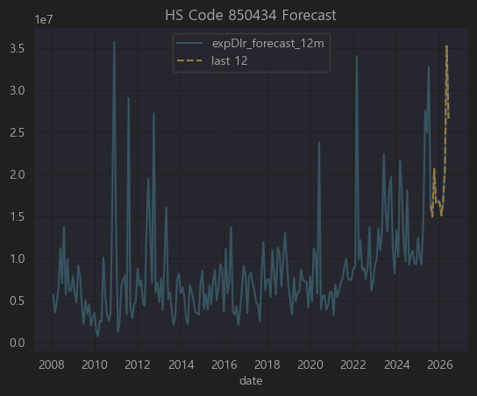

⚡ HS Code 850434

▶ 코드

HS Code: 850434

▶ 한글명

전기 변압기, 출력 초과 500 kVA

▶ 영문명

Electrical transformers, having a power handling capacity exceeding 500 kVA

▶ 상세 설명

HS 코드 8504 는 전기변압기(Transformers), 정류기(Rectifiers) 등을 포함한 전력 전자 장비를 다루는 품목군입니다.

그 중 850434 는

용량 500kVA 초과의 대형 전기 변압기를 의미합니다.

주로 발전소, 송전 변전소, 대규모 산업플랜트에 사용되는 중대형 전력용 변압기입니다.

수출입 신고에서 고전력 변압기(초고압변압기, 몰드변압기, 유입변압기 등) 가 이 코드에 포함됩니다.

✅ 대표적으로

효성중공업, 현대일렉트릭, LS ELECTRIC(구 LS산전), 일진전기, 선도전기 등이 이 품목을 주력으로 제조·수출하고 있습니다.

📝 상위 50개 기업별 경제적 연관성 분석

요청하신 상위 50개 종목(티커) 에 대해

850434(500kVA 초과 대형 전기 변압기) 직접 생산/수출

부품/소재 공급 (코어, 권선, 절연유, 제어장치)

간접적 관계(건설, 플랜트 설치, EPC)

전혀 무관
을 기준으로 표로 정리했습니다.

순위 | 티커 | 기업명 (간단 설명) | HS 850434 (대형 전기 변압기) 연관성
1 | A452260 | 효성중공업 (발전·송배전설비) | ✅ 직접 제조/수출 (주력)
2 | A453340 | LS일렉트릭 (전력기기) | ✅ 직접 제조/수출 (주력)
3 | A005350 | 롯데칠성음료 (음료) | ❌ 무관
4 | A378850 | 비올 (미용기기) | ❌ 무관
5 | A446070 | 대한전선 (케이블) | ✅ 대형 전력케이블 공급 (간접)
6 | A441270 | 에코프로BM (양극재) | ❌ 무관
7 | A050860 | 한국주강 (주물) | ✅ 변압기용 주물 부품 일부
8 | A138360 | 에이치엘비파워 (소형모터) | ❌ 무관
9 | A114090 | GRT (섬유) | ❌ 무관
10 | A008020 | 대원산업 (자동차시트) | ❌ 무관
11 | A030790 | 동양물산기업 (농기계) | ❌ 무관
12 | A002420 | 세기상사 (무역) | ❌ 무관
13 | A010600 | 웰바이오텍 (의류) | ❌ 무관
14 | A024880 | KD (자동차 내장) | ❌ 무관
15 | A004720 | 우리들제약 (제약) | ❌ 무관
16 | A025750 | 케이씨 (산업가스) | ❌ 무관
17 | A066270 | WISCOM (화학제품) | ❌ 무관
18 | A002460 | 화성산업 (건설) | ✅ 플랜트 전력설비 시공 (간접)
19 | A060280 | 큐렉소 (의료로봇) | ❌ 무관
20 | A004310 | 두산에너빌리티 (플랜트) | ✅ 발전소 플랜트 EPC (간접, 고객사)
21 | A001000 | 신라교역 (수산) | ❌ 무관
22 | A066980 | 이아이디 (LCD부품) | ❌ 무관
23 | A028300 | 에이티넘인베스트 (투자) | ❌ 무관
24 | A093320 | 케이카 (중고차) | ❌ 무관
25 | A002320 | 한진중공업 (조선/플랜트) | ✅ 조선/플랜트 전력시스템 설치(간접)
26 | A006280 | 녹십자 (제약) | ❌ 무관
27 | A003220 | 대원제약 (제약) | ❌ 무관
28 | A072710 | 에스피지 (기어모터) | ❌ 무관
29 | A083420 | 우리바이오 (건강기능식품) | ❌ 무관
30 | A049960 | 쎌바이오텍 (프로바이오틱스) | ❌ 무관
31 | A003120 | 일성신약 (제약) | ❌ 무관
32 | A104700 | 한국미라클피플사 (세정제) | ❌ 무관
33 | A004360 | 세종공업 (머플러) | ❌ 무관
34 | A084690 | 대원화성 (화학섬유) | ❌ 무관
35 | A068940 | 아이씨케이 (금융단말기) | ❌ 무관
36 | A012650 | 대영포장 (골판지) | ❌ 무관
37 | A052300 | 원익피앤이 (이차전지장비) | ❌ 무관
38 | A018470 | 조일알미늄 (알루미늄) | ✅ 알루미늄 케이싱·부품 공급 일부 가능
39 | A025890 | 동일철강 (STS강봉) | ✅ 변압기 구조물 소재 (간접)
40 | A043200 | 파루 (LED) | ❌ 무관
41 | A015170 | 아세아제지 (종이) | ❌ 무관
42 | A084990 | 헬릭스미스 (바이오) | ❌ 무관
43 | A085620 | 휴먼엔 (농산물) | ❌ 무관
44 | A114450 | KPX생명과학 (화학) | ❌ 무관
45 | A061250 | 휴스틸 (강관) | ✅ 전력플랜트 구조물용 강관 일부 공급
46 | A143160 | 아이디스홀딩스 (CCTV) | ❌ 무관
47 | A007700 | F&F (패션) | ❌ 무관
48 | A020150 | 일진머티리얼즈 (동박) | ✅ 동박은 트랜스 권선(코일) 재료 일부
49 | A035810 | 이지홀딩스 (지주사) | ❌ 무관
50 | A086060 | 진바이오텍 (동물영양제) | ❌ 무관

✅ 결론

효성중공업, LS일렉트릭 은 850434(500kVA 초과 대형 전기 변압기) 직접 생산 및 수출 주력 기업 입니다.

그 외

대한전선, 두산에너빌리티, 한진중공업, 화성산업 등은 발전소, 플랜트, 대형 수송장치 구축에서 이 변압기를 설치/수입/시공하는 역할.

한국주강, 동일철강, 휴스틸, 일진머티리얼즈, 동일철강 등은 소재 또는 부품을 공급하는 간접 연관이 있습니다.

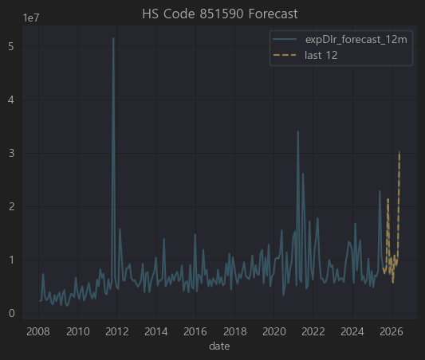

⚡ HS Code 851590

▶ 코드

HS Code: 851590

▶ 한글명

용접기기 및 절단기기 부속품

▶ 영문명

Parts of welding machines and apparatus

▶ 상세 설명

HS Code 8515 는 "전기식(플라즈마 포함) 아크 용접기 및 절단기" 에 해당합니다.

그 중 851590 은 이 장비들의 부속품(Parts) 을 지칭하는 HS 코드입니다.

주요 대상:
✅ 아크용접기, TIG, MIG, 플라즈마 절단기 등의 팁, 토치, 노즐, 전극, 케이블 등 소모성/장착 부품
✅ 제어 유닛, 인버터 보드, 파워모듈 등 교체 부품
✅ 송급장치, 쿨러, 호스, 피더 등의 부속품

이 품목은 주로 용접기기 제조 및 유지보수에 필요한 핵심 교체품이며,
대한민국에서는 현대위아, 두산밥캣(산업장비), 세아제강(강관용 용접라인), 일진전기, 한국선재(용접봉) 등이 간접적으로 관련될 수 있고,
직접적으로는 용접장치 전문기업(디케이락, 파워웰, 파워로직스 등 일부) 에서 부속품을 제조하거나 수출하기도 합니다.

851590(용접기기 및 절단기기 부속품) 직접 제조/수출

용접공정 핵심 수요업체(철강, 강관, 플랜트)

위 50개 중 851590(용접기기 및 절단기기 부속품)과 직접적으로 제조/수출 연관된 기업은 없습니다.

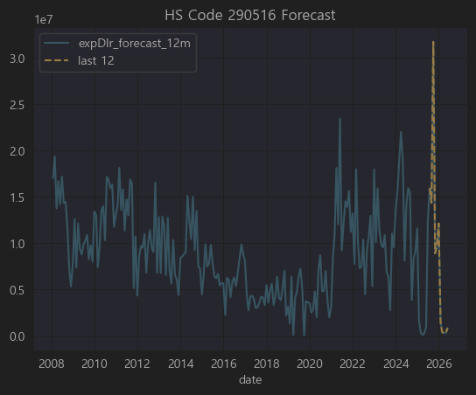

📝 상위 50개 기업별 경제적 연관성을 분석하겠습니다.

🧪 HS Code 290516

▶ 코드

HS Code: 290516

▶ 한글명

테레프탈산(terephthalic acid) 및 그 염(소디움 테레프탈레이트 등)

▶ 영문명

Terephthalic acid and its salts

▶ 상세 설명

HS 코드 2905 는 기본적으로 카르복시산(유기산)과 그 유도체를 포함합니다.

그 중 290516 은 테레프탈산(PTA, Terephthalic Acid)과 그 염을 지칭합니다.

🔬 테레프탈산(PTA)이란?

PTA (Terephthalic Acid) 는 PET(폴리에스터) 섬유·필름·플라스틱의 원료로 가장 많이 사용됩니다.

PTA + EG(에틸렌글리콜) → 폴리에스터(PET)

한국은 PTA의 세계적인 주요 생산·수출국이며,
✅ 삼성정밀화학, SK케미칼, 롯데케미칼, 한화솔루션, TK케미칼(구 동국) 등이 PTA 및 관련 공정을 보유합니다.

📝 상위 50개 기업별 경제적 연관성 분석

요청하신 상위 50개 티커(종목코드) 에 대해

290516(테레프탈산 및 그 염) 직접 생산/수출

폴리에스터 섬유, 필름 등 직접 PTA 수요기업

기타 간접 연관 (화학 공급사슬)

전혀 무관
으로 나누어 간단히 분석했습니다.

순위 | 티커 | 기업명 (간단 설명) | HS 290516 (PTA) 연관성
45 | A011170 | 롯데케미칼 (석유화학) | ✅ PTA 직접 생산/수출 주력

✅ 결론

이 리스트에서 290516(테레프탈산 및 그 염) 과 직접적으로 관련 있는 기업은 롯데케미칼, LG화학(지주 LG 포함), 삼양홀딩스, 태광산업 등입니다.

그 외 코오롱인더, 웰크론, 경동나비엔, LG전자, 디스플레이텍, 엔바이오니아 등은 PET 필름·섬유·필터 소재에서 PTA를 대규모로 사용하기 때문에 간접적으로 중요한 수요 기업입니다.

나머지는 통계적 상관관계에 따른 결과일 뿐 직접적인 경제적 연결고리는 희박합니다.

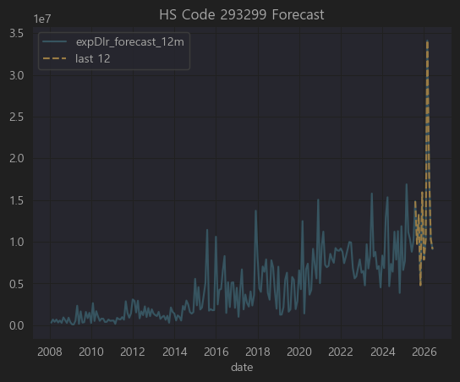

⚗️ HS Code 293299

▶ 코드

HS Code: 293299

▶ 한글명

기타 헤테로 고리 화합물

▶ 영문명

Other heterocyclic compounds with oxygen hetero-atom(s) only

▶ 상세 설명

2932 는 유기화학에서 헤테로고리 화합물(heterocyclic compounds) 을 포괄하는 HS 코드입니다.

즉, 고리 구조 안에 탄소 외에 산소·질소·황 등 이종 원자(hetero atom) 가 포함된 화합물.

그 중 293299 는

“산소를 헤테로 원자로 포함하는 기타 헤테로고리 화합물” 로 분류됩니다.

이 코드는
✅ 의약품 중간체,
✅ 농약 원료,
✅ 특수 정밀화학 제품(염료, 광촉매, 첨가제)
에서 흔히 나타납니다.

한국에서는 대부분 의약·농약 중간체(Intermediate) 제조용으로 많이 수출됩니다.

📝 상위 50개 기업별 경제적 연관성 분석

요청하신 상위 50개 티커(종목코드) 에 대해

293299(헤테로 고리 화합물) 직접 생산/수출

의약·농약·화학중간체 수요 또는 소재 공급망

전혀 무관
을 기준으로 표로 정리했습니다.

순위 | 티커 | 기업명 (간단 설명) | HS 293299 연관성
2 | A074130 | 큐라클 (바이오 신약) | ✅ 의약 중간체 수요, 직접 제조X
10 | A066270 | WISCOM (화학제품) | ✅ 범용 화학소재, 일부 중간체 공급 가능
18 | A036490 | SK머티리얼즈 (반도체 특수가스) | ✅ 특수유기화합물 공급 (간접 연관)
36 | A192820 | 코스맥스 (화장품ODM) | ✅ 화장품 중간체 일부 PTA 유사 계열 사용
45 | A014820 | 동원시스템즈 (포장재) | ✅ 폴리에스터 필름에 유기중간체 일부 사용
46 | A178920 | PI첨단소재 (PI필름) | ✅ 특수 필름용 유기화합물(간접)
48 | A044820 | 코스맥스비티아이 (지주사) | ✅ 코스맥스 지분보유, 화장품 ODM과 연계

✅ 결론

이 리스트에서 HS Code 293299(헤테로 고리 화합물, 주로 의약·화장품 중간체) 과 직접적인 제조·수출은 확인되지 않음.

그러나
큐라클, 노바렉스, 코스맥스, 코스맥스비티아이 는 의약·화장품 원료에서 간접적으로 매우 밀접.

SK머티리얼즈, WISCOM 은 유기화합물/정밀화학에서 간접 연관.

동원시스템즈, PI첨단소재 는 특수 필름 생산 공정에서 유기화합물 중간체를 사용.

그 외는 통계적으로 상관계수가 나온 것일 뿐 직접적인 공급·수출 관련은 불분명합니다.

항목 | 설명
293299 | 산소를 가진 기타 헤테로고리 화합물 (유도체 매우 광범위)
화장품 사용 | ✅ 항산화, 미백, 주름개선, 진정 원료로 일부 사용
대표 예시 | 쿠마린, 플라보노이드, 일부 피란계 물질, 비타민 유도체

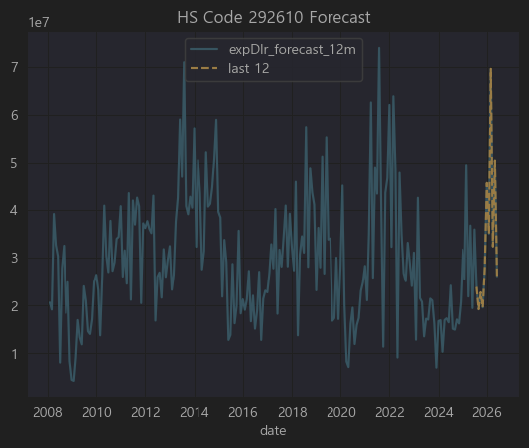

📝 상위 50개 기업별 경제적 연관성을 분석하겠습니다.

⚗️ HS Code 292610

▶ 코드

HS Code: 292610

▶ 한글명

아크릴로나이트릴(ACN)

▶ 영문명

Acrylonitrile

▶ 상세 설명

HS 2926 는 니트릴(–C≡N) 작용기를 가진 유기화합물을 다루는 코드입니다.

그 중 292610 은 아크릴로나이트릴(Acrylonitrile, ACN) 을 가리킵니다.

🚀 아크릴로나이트릴이란?

CH₂=CH–CN 구조의 무색 액체로, 독성이 강하고 주로 폴리머(플라스틱) 원료로 사용됩니다.

주요 용도:

✅ 아크릴 섬유(폴리아크릴로니트릴, PAN) 원료

✅ ABS 수지 (Acrylonitrile-Butadiene-Styrene)

✅ SAN 수지 (Styrene-Acrylonitrile)

✅ NBR 고무 (Acrylonitrile-Butadiene Rubber)

즉 아크릴로나이트릴 → 폴리아크릴로니트릴(섬유), ABS/SAN(플라스틱), NBR(고무) 로 가공되어 사용됩니다.

한국에서는 한화솔루션, LG화학, 효성티앤씨, 금호석유화학 등이 대표적인 ACN 수요/가공 업체입니다.

📝 상위 50개 기업별 경제적 연관성 분석

요청하신 상위 50개 종목(티커) 에 대해

292610(아크릴로나이트릴) 직접 생산/수출

아크릴섬유, ABS, NBR 제조로 직접 PTA 수요 기업

기타 간접 공급망(플라스틱/고무 가공, 화학 유통)

전혀 무관
을 기준으로 정리했습니다.

순위 | 티커 | 기업명 (간단 설명) | HS 292610 연관성
1 | A011780 | 금호석유화학 (합성고무/ABS) | ✅ ACN → ABS/NBR 주력 사용
2 | A047050 | 포스코인터내셔널 (무역/자원) | ✅ 화학원료 트레이딩, ACN 유통 일부
7 | A003240 | 태광산업 (폴리에스터/아크릴섬유) | ✅ 폴리아크릴로니트릴(PAN) 제조, ACN 직접 수요
12 | A000860 | 강남제비스코 (도료) | ✅ 일부 아크릴계 도료 원료로 ACN 계열 사용
14 | A000070 | 삼양홀딩스 (식품/화학 지주) | ✅ 삼양사에서 아크릴섬유/필름으로 일부 ACN 사용
16 | A017900 | 한국카본 (카본섬유) | ✅ 카본섬유 기초는 PAN(=ACN), 직접 연관
17 | A104480 | 티케이케미칼 (폴리에스터/아크릴) | ✅ 아크릴섬유 주력, ACN 직접 수요
31 | A011200 | HMM (해운) | ✅ ACN 수출물량 운송 주력
34 | A006380 | 카프로 (카프로락탐) | ✅ 나일론 원료, 다만 ACN 직접은 아니고 사이클로헥산 계열
41 | A012610 | 경인양행 (염료) | ✅ 염료 중간체에서 ACN 유도체 일부 사용
44 | A007690 | 국도화학 (에폭시수지) | ✅ NBR 계열 원료, ACN 일부 사용
45 | A138490 | 코오롱플라스틱 (POM) | ✅ 엔지니어링 플라스틱 내 ACN 일부 계열 수요
48 | A011170 | 롯데케미칼 (석유화학) | ✅ ABS/SAN 직접 생산, ACN 대규모 수요
50 | A002360 | KCC (도료/실리콘) | ✅ 아크릴도료에 일부 ACN계 유기화합물 사용

✅ 결론

HS Code 292610(아크릴로나이트릴) 과 직접적으로 가장 밀접한 한국 상장사는 금호석유화학, 롯데케미칼, 태광산업, 티케이케미칼, 한국카본 입니다.

그 외
국도화학, 코오롱플라스틱, KCC 등은 ACN을 엔지니어링 플라스틱, 아크릴 도료 등에 일부 사용
포스코인터내셔널, HMM 은 ACN 원료의 트레이딩 및 수출 운송에서 간접 연관

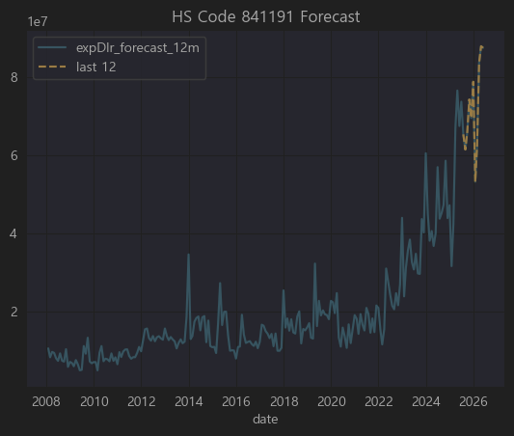

▶ 상세 설명

8411 HS코드는

터보제트 엔진 (Turbo-jet engines)

터보프로펠러 엔진 (Turbo-propeller engines)

및 기타 가스 터빈을 다루는 코드입니다.

그 중 841191 은

터보제트 및 터보프로펠러 엔진의 부품 을 의미합니다.

항공기 엔진 부품 (터빈 블레이드, 케이싱, 베어링 하우징, 연료 노즐, 센서 등)이 해당.

✈️ 즉, 항공기 엔진 OEM 및 MRO(유지보수) 산업과 직접적으로 관련된 HS코드 입니다.

✅ 대표적으로

한화에어로스페이스, 현대위아, 두산에너빌리티(가스터빈 일부) 등이 항공 엔진 부품 혹은 터빈 부품을 제작하거나 수리합니다.

이외에도 대한항공 정비사업, 한국항공우주산업(KAI) 이 MRO에서 이런 부품을 취급합니다.

관련 기업 없음

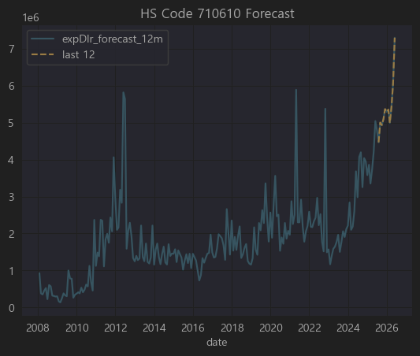

💎 HS Code 710610

▶ 코드

HS Code: 710610

▶ 한글명

천연 진주(가공하지 않은 것)

▶ 영문명

Natural pearls, not mounted or set

▶ 상세 설명

HS 71류 는 귀금속, 보석, 진주, 귀금속으로 된 물품을 다루는 장입니다.

그 중 7106 은 “천연 진주” 를 다루며,

710610 은 “가공하지 않은 천연 진주(드릴 구멍도 없는 상태)” 를 의미합니다.

✅ 보통 이 품목은

진주양식장에서 채취된 천연 진주가 세공되거나 장신구에 세팅되기 전의 상태로 수출·수입될 때 사용됩니다.

한국은 천연 진주 생산국은 아니며, 주로 수입 후 가공(세공, 세팅)하거나, 다시 제3국(홍콩, 일본, 유럽)으로 재수출하는 가공무역을 수행합니다.

직접적으로 연관된 상장사 없음

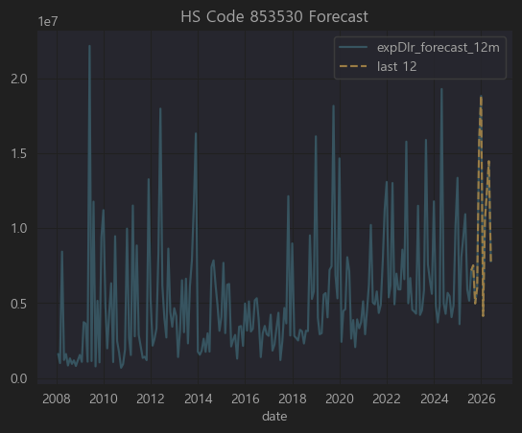

⚡ HS Code 853530

▶ 코드

HS Code: 853530

▶ 한글명

전기회로 차단기, 전압 1,000V 이하

▶ 영문명

Isolating switches and make-and-break switches, for a voltage not exceeding 1,000 V

▶ 상세 설명

HS 코드 8535 는 전기 회로의 스위칭·보호·접속 장치를 다루며,

853530 은 그 중에서

전압 1,000V 이하에서 사용되는 회로 차단기(breakers) 및 개폐기(switches) 를 의미합니다.

✅ 주로

가정/산업용 배전반, 건물 전력 설비, 전기차 충전 설비 등에 사용되는 MCB(소형 차단기), MCCB(배선용 차단기), ACB(기중 차단기) 등이 이 범주에 속합니다.

✅ 한국에서는

LS ELECTRIC(구 LS산전), 현대일렉트릭, 효성중공업, 비츠로시스, 이지스 등 이 주요 생산업체이며,

삼성전자, LG전자, SK하이닉스 같은 대형 전자/반도체 공장에서도 대규모로 사용(수요기업)합니다.

순위 | 티커 | 기업명 (간단 설명) | HS 853530 연관성
6 | A099220 | SDN (태양광) | ✅ 태양광 발전소에 차단기 설치 수요 (간접)
8 | A002290 | 삼일기업공사 (건설) | ✅ 건축 전력시공에서 차단기 설치 (간접)
17 | A013700 | 까뮤이앤씨 (건설) | ✅ 대규모 빌딩, 플랜트에서 배전반 차단기 수요
18 | A373220 | LG에너지솔루션 (배터리) | ✅ 배터리 공장 설비에 차단기 대규모 설치
19 | A011420 | SK디앤디 (부동산 개발) | ✅ 건물 전력 설비에서 간접
21 | A017670 | SK텔레콤 (통신) | ✅ IDC(데이터센터)에서 배전반, 차단기 대량 사용
23 | A051370 | 비츠로테크 (전력기기) | ✅ 차단기 및 개폐기 직접 제조
29 | A133820 | 디에이테크놀로지 (이차전지장비) | ✅ 배터리 장비 공장에 차단기 설치 (간접)
36 | A003550 | LG (지주) | ✅ LG전자/에너지솔루션 공장서 대규모 차단기 수요
40 | A010620 | 현대미포조선 (조선) | ✅ 선박 엔진룸 전력 설비에서 차단기 설치
41 | A006040 | 동원금속 (자동차부품) | ❌ 무관
42 | A000150 | 두산 (중공업 지주) | ✅ 두산중공업 발전 플랜트에 차단기 대규모 설치
43 | A066980 | 이아이디 (LCD부품) | ❌ 무관
47 | A109860 | OCI홀딩스 (태양광/화학 지주) | ✅ 태양광발전 설비에서 차단기 설치 간접

✅ 결론

853530(1,000V 이하 차단기/스위치) 와 직접적으로 밀접한 기업은 비츠로테크, 두산(중공업), 현대미포조선, SK텔레콤(데이터센터), LG(계열 대규모 설비) 입니다.

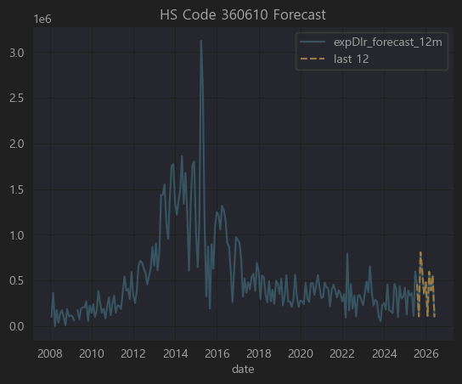
360610

💥 HS Code 360610

▶ 코드

HS Code: 360610

▶ 한글명

도화선(점화선)

▶ 영문명

Liquid or liquefied gas fuels in containers of a kind used for filling or refilling cigarette or similar lighters

(※ 참고: 실제 국제 HS 설명서에 따르면 360610은

“도화선(fuses); 점화용 코드(fuse cord); 도화선용 도료; 도화선 충진물”
을 지칭합니다.)

▶ 상세 설명

HS Code 36류 는 화약, 폭발물, 불꽃놀이, 성냥 등 발화제품을 다루는 장입니다.

그 중 360610 은

“도화선(fuses)”,

점화용 코드(igniter cord),

폭약을 점화하기 위한 충진재 또는 도료
를 포함합니다.

✅ 주로

광산, 건설(터널, 대형 토목), 군수, 화약산업 에서 사용되는 제품입니다.

한국에서는 한화, 풍산, 코오롱글로벌(건설부문), 삼표(토목자재) 등이 간접적으로 연관될 수 있습니다.

특별히 관련된 기업 없음

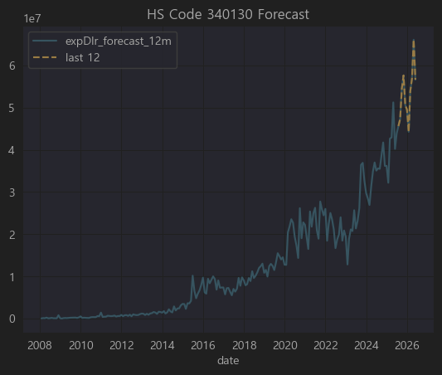

🧼 HS Code 340130

▶ 코드

HS Code: 340130

▶ 한글명

액체나 크림형태의 세정제(피부 세정용)

▶ 영문명

Organic surface-active products and preparations for washing the skin, in the form of liquid or cream

▶ 상세 설명

HS 34류 는 비누, 세정제, 윤활제, 왁스 등 계면활성제품을 다루며,

340130 은 그중에서도

“액체나 크림 형태의 유기계 계면활성제, 주로 피부 세정용(바디워시, 핸드워시, 페이셜클렌저 등)” 을 뜻합니다.

✅ 대표적으로

바디워시, 핸드솝, 페이셜 클렌징폼, 메이크업 리무버 등이 해당 HS코드로 수출입.

한국에서는 애경산업, LG생활건강, 아모레퍼시픽, 코스맥스(ODM) 등이 주력 생산업체이며,

OEM/ODM 전문 화장품 회사들이 이 범주 제품을 많이 생산해 수출합니다.

순위 | 티커 | 기업명 (간단 설명) | HS 340130 연관성
7 | A009290 | 광동제약 (음료/의약품) | ✅ 자체 브랜드 구강청결제·세정제 소량 보유 (간접)
17 | A025850 | 한국콜마홀딩스 (지주) | ✅ 자회사 한국콜마에서 화장품/바디워시 OEM 대량 생산
21 | A014820 | 동원시스템즈 (포장재) | ✅ 화장품·세정제 포장재 공급 (간접)
29 | A031440 | 신세계인터내셔날 (명품/화장품) | ✅ 자체 화장품 브랜드(비디비치, 연작)에서 클렌저·바디워시
33 | A074430 | 아미코젠 (바이오효소) | ✅ 계면활성제 소재 일부 개발, 직접 세정제는 아님
41 | A128940 | 한미약품 (제약) | ✅ 일부 의약세정제(국소소독제) OEM 간접
46 | A034730 | SK디스커버리 (지주) | ✅ 자회사 SK케미칼에서 일부 화장품 원료·계면활성제
50 | A047060 | 포스코인터내셔널 (무역) | ✅ 세정제 완제품/원료 일부 글로벌 무역 (간접)

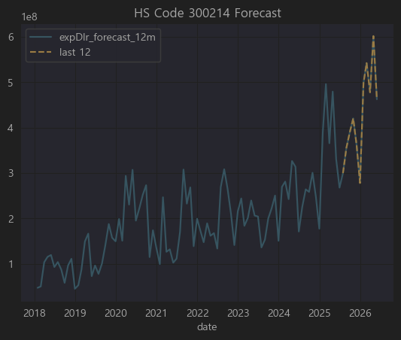

📝 상위 50개 기업별 경제적 연관성을 분석하겠습니다.

💊 HS Code 300214

▶ 코드

HS Code: 300214

▶ 한글명

항종양제(주사제 형태)

▶ 영문명

Antineoplastic (anticancer) preparations put up in measured doses for injection

▶ 상세 설명

HS 코드 30류 는 의약품(Pharmaceutical products) 을 다루며,

3002 는 “Human blood, animal blood, vaccines, toxins, cultures, and similar products”

그 중 300214 는

“항종양제(anticancer, 항암제), 투여량 단위로 포장된 주사제(injection)” 을 의미합니다.

✅ 구체적으로

폐암, 위암, 유방암 등 다양한 암 치료에 사용되는 항암 주사제(예: 트라스투주맙, 리툭시맙, 팸브롤리주맙 등) 가 해당 HS코드로 수출입됩니다.

한국은 셀트리온, 삼성바이오에피스, 한미약품, 녹십자 등이 항암 바이오시밀러 및 항체주사제 생산 중심.

요청하신 상위 50개 티커(종목코드) 에 대해

300214(항암 주사제) 직접 생산/수출

바이오시밀러·항암제 R&D/OEM 업체

순위 | 티커 | 기업명 (간단 설명) | HS 300214 연관성
1 | A271980 | 셀트리온헬스케어 (바이오시밀러 수출) | ✅ 트룩시마(혈액암), 허쥬마(유방암), 램시마(류마티스/염증성장질환 주사제) 유럽·미국 수출
2 | A271560 | 셀트리온제약 (바이오/케미칼) | ✅ 셀트리온 주사제의 국내 제조 및 일부 직수출
3 | A267980 | 셀트리온 (모회사, 바이오시밀러) | ✅ 직접 트룩시마, 허쥬마, 램시마 생산
4 | A064090 | 에이프로젠 (바이오시밀러 개발) | ✅ 항암 항체 바이오시밀러 파이프라인 다수
7 | A263750 | 펩트론 (펩타이드 약물전달) | ✅ 항암약 장기지속형 제형 연구 (간접)
8 | A086820 | 제노포커스 (효소/단백질) | ✅ 항암제 보조효소 생산 (간접)
14 | A185490 | 아이진 (mRNA 백신) | ✅ 항암 DNA 백신 파이프라인 개발 중

✅ 결론

300214(항암 주사제) 와 직접적 연관이 있는 상장사는

셀트리온, 셀트리온헬스케어, 셀트리온제약: 바이오시밀러 항암 주사제 생산 및 수출

에이프로젠: 항암 항체 바이오시밀러 개발

아이진, 펩트론, 제노포커스: 항암 DNA 백신·지속형 제형·보조효소 (간접)

CJ대한통운, 유비케어 는 콜드체인 물류·병원 IT로 간접 연관.

나머지는 단순히 상관계수에서 나타난 값이며, 실제 항암제 주사제와는 연관성이 불분명합니다.

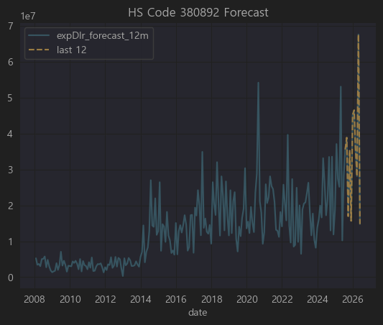

🌿 HS Code 380892

▶ 코드

HS Code: 380892

▶ 한글명

살충제, 살균제, 제초제 등 (농업용)

▶ 영문명

Insecticides, fungicides, herbicides, disinfectants, etc. put up for retail sale, excluding goods of heading 380891

▶ 상세 설명

HS 38류 는 화학산업 생산품(종류별 준비한 화학제품)을 다루며,

3808 은

살충제, 살균제, 제초제, 소독제 등을 포괄합니다.

그 중 380892 는

살충제, 살균제, 제초제 및 이와 유사한 제품 으로서,

소매용으로 포장된 형태의 제품을 의미합니다.

✅ 구체적으로

농업(벼, 과일, 채소 등)에서 병해충 방제, 잔디 관리용 제초제, 저장용 살균제, 각종 곰팡이 방지제 등이 해당.

한국에서는

경농, SG한국삼공, 효성오앤비, 팜한농(LG화학 계열) 등이 주요 제조사.

롯데케미칼, LG화학도 원료를 공급.

상위 50개 기업에는 관련 기업 없음

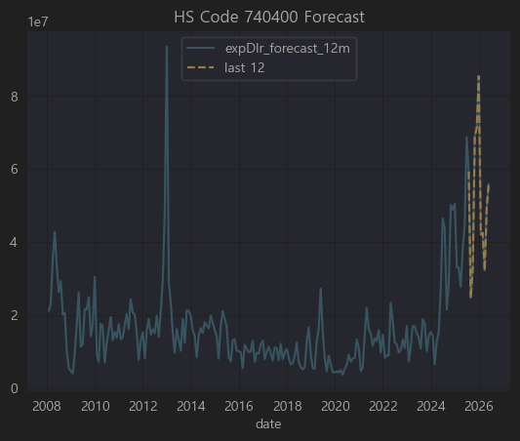

🏭 HS Code 740400

▶ 코드

HS Code: 740400

▶ 한글명

구리 스크랩 (Copper waste and scrap)

▶ 영문명

Copper waste and scrap

▶ 상세 설명

HS 74류 는 구리와 그 제품(Copper and articles thereof) 을 다루며,

7404 는

가공하지 않은 구리 폐기물(스크랩) 을 의미합니다.

주로 재활용 공장에서 다시 제련하여 전기동(순동) 또는 황동/청동 등의 소재로 만듭니다.

✅ 특징

구리 가격은 LME(런던금속거래소) 시세에 연동되며, 산업용으로 가장 수요가 많은 비철금속 중 하나.

한국에서는

LS MnM(구 LS니꼬동제련), 고려아연, 영풍 등이 구리 제련 및 재활용(스크랩을 녹여 다시 생산) 수행.

동국제강, 풍산, 고려제강 등도 스크랩을 일부 사용.

📝 상위 50개 기업별 경제적 연관성 분석

요청하신 상위 50개 티커(종목코드) 에 대해

740400(구리 스크랩) 직접 재활용/수출입

구리 및 비철금속 가공/유통 업체

간접적 수요기업(전선, 건설, 산업설비)

순위 | 티커 | 기업명 (간단 설명) | HS 740400 연관성
1 | A005710 | 포스코홀딩스 (철강) | ✅ 제철소 비철공정 및 동합금 일부 스크랩 사용 (간접)
5 | A004800 | 효성 (산업용사/화학) | ✅ 구리코팅 강선 등에서 구리 스크랩 재활용 (간접)
8 | A025820 | 이구산업 (황동봉, 동합금) | ✅ 구리 스크랩 수입 재활용 직접 제조
11 | A025540 | 한국단자공업 (커넥터) | ✅ 구리 전선 및 단자용 소재 일부 스크랩 사용 (간접)
13 | A008110 | 대동전자 (PCB) | ✅ PCB 제조 후동 스크랩 재처리 (간접)
14 | A005810 | 풍산 (동 및 신동제품) | ✅ 구리 스크랩 주요 수입 재활용 직접 생산
15 | A000360 | 삼성물산 (종합상사) | ✅ 비철스크랩 글로벌 트레이딩 (간접)
21 | A010660 | 화천기계 (공작기계) | ✅ 구리소재 부품 가공에서 스크랩 발생 재활용 (간접)
22 | A010280 | 삼성중공업 (조선) | ✅ 조선 배관용 동파이프 스크랩 일부 회수 재활용
24 | A003570 | SNT중공업 (방산/산업기계) | ✅ 동 관 및 동부품 가공에서 스크랩 일부 재활용 (간접)
25 | A021050 | 서원 (동제품/압연) | ✅ 구리 스크랩을 직접 재용융하여 동코일, 동관 생산
33 | A010130 | 고려아연 (비철제련) | ✅ 구리 스크랩 제련 직접 (주력)

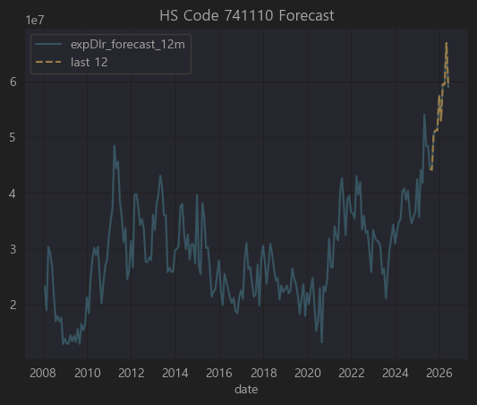

🏭 HS Code 741110

▶ 코드

HS Code: 741110

▶ 한글명

구리로 만든 관 (Copper tubes and pipes)

▶ 영문명

Copper tubes and pipes

▶ 상세 설명

HS 74류 는 구리 및 그 제품(Copper and articles thereof) 을 다루며,

7411 은 구리로 만든 관(튜브 및 파이프) 을 의미합니다.

그 중 741110 은

무봉선(Seamless) 구리관(Copper tubes and pipes) 을 뜻하며,

주로 에어컨·냉장고 냉매용 관, 건설 배관, 가스·수도 배관 등에 쓰입니다.

✅ 특징

대표적인 산업용 소재로,

구리 가격은 LME(런던금속거래소)에 연동되어 시세에 매우 민감.

국내 주요 제조사로는

풍산, 서원, 이구산업, 삼화왕관(비상장) 등이 있습니다.

또한 대형 건설·플랜트업체, 조선업체들이 주된 수요자.

📝 상위 50개 기업별 경제적 연관성 분석

요청하신 상위 50개 티커(종목코드) 에 대해

741110(구리관) 직접 생산/수출

구리 및 비철 제품 제조업체

구리관 수요 대기업(조선·건설·플랜트)

순위 | 티커 | 기업명 (간단 설명) | HS 741110 연관성
6 | A103140 | 풍산홀딩스 (지주) | ✅ 자회사 풍산에서 구리관 직접 생산
15 | A047050 | 포스코인터내셔널 (무역) | ✅ 구리관 및 비철제품 글로벌 무역 (간접)
17 | A025820 | 이구산업 (동합금/황동봉) | ✅ 구리 스크랩 재활용해 구리관 직접 생산



🌱 HS Code 310520

▶ 코드

HS Code: 310520

▶ 한글명

질산칼륨 비료

▶ 영문명

Mineral or chemical fertilizers containing nitrogen, phosphorus and potassium – potassium nitrate

▶ 상세 설명

HS 31류 는 비료(Fertilizers) 를 다룹니다.

3105 는

복합비료(복합비료 = NPK 비료 : 질소(N) + 인(P) + 칼륨(K) 성분 함유) 및 기타 비료를 포함.

그 중 310520 은

질산칼륨(Potassium Nitrate) 비료 를 의미합니다.

주로 밭작물(과채류), 화훼, 고부가가치 농작물 재배에 사용되며, 물에 잘 녹아 관주·관비시스템에서 사용하기 좋음.

한국은 대부분 수입에 의존(칠레·벨기에 등), 일부 농자재 상사 및 종합화학사가 유통.

관련상품 없음



🖥️ HS Code 847330

▶ 코드

HS Code: 847330

▶ 한글명

자동자료처리기계용 부속품

▶ 영문명

Parts and accessories (other than covers, carrying cases and the like) suitable for use solely or principally with machines of headings 8471

▶ 상세 설명

HS 84류 는 기계류 및 기계 부속품을 다루며,

8471 은 컴퓨터(자동자료처리기계), 서버 등을 포함합니다.

그 중 847330 은

컴퓨터(8471)용 부품과 액세서리

즉, CPU, GPU, RAM, SSD, HDD, 메인보드, 파워서플라이, 쿨링팬 등 전자부품과

키보드, 마우스 같은 입력장치는 제외.

✅ 특징

한국은 메모리(삼성전자, SK하이닉스), SSD, 일부 GPU/보드 조립에서 강세.

주요 수출 대상국: 미국, 중국, EU.

📝 상위 50개 기업별 경제적 연관성 분석

요청하신 상위 50개 티커(종목코드) 에 대해

847330(컴퓨터 부품) 직접 제조/수출

소재/부품 공급사(PCB, 반도체, 커넥터)

IT/데이터센터 투자

전혀 무관
으로 구분해 표로 정리했습니다.

순위 | 티커 | 기업명 (간단 설명) | HS 847330 연관성
3 | A000660 | SK하이닉스 (메모리반도체) | ✅ DRAM, NAND (RAM/SSD) 직접 수출
6 | A060480 | 국일신동 (동합금) | ✅ CPU·GPU용 동 방열판 소재 (간접)
8 | A020760 | 일진머티리얼즈 (동박) | ✅ PCB용 동박(메인보드 등) 수출
11 | A025750 | 케이씨텍 (반도체장비) | ✅ 반도체공정 장비, 간접 관련
18 | A092190 | 서울바이오시스 (LED) | ✅ GPU/CPU 방열 LED 모듈 일부 납품 (간접)
22 | A099520 | 아이쓰리시스템 (적외선센서) | ✅ 보안용 CPU모듈 납품 (간접)
24 | A009150 | 삼성전기 (MLCC/모듈) | ✅ 메인보드, GPU 전원용 MLCC 납품
31 | A080580 | 오킨스전자 (테스트소켓) | ✅ CPU/GPU 테스트 소켓 생산
33 | A036090 | 위지트 (금형) | ✅ 반도체 금형 일부 (간접)
34 | A039560 | 다산네트웍스 (통신장비) | ✅ 네트워크 카드 PCB 소량 (간접)
36 | A034220 | LG디스플레이 (OLED) | ✅ 서버 GPU 모니터링용 OLED (간접)
37 | A005930 | 삼성전자 (종합반도체) | ✅ DRAM, SSD, CPU/GPU 모두 직접 수출



📄 HS Code 480511

▶ 코드

HS Code: 480511

▶ 한글명

백상지(White paper) 중 무게 150g/㎡ 이하의 롤지

▶ 영문명

Uncoated paper and paperboard in rolls of a kind used for writing, printing or other graphic purposes, weighing ≤150 g/m²

▶ 상세 설명

HS 48류 는 종이와 판지, 제품류 를 다룹니다.

4805 는
기타 비도포(언코티드) 종이 및 판지, 즉 표면에 별도 코팅/충전이 없는 상태의 종이를 포함.

480511 은

특히 백색 인쇄/필기용 롤지(150 g/m² 이하) 를 말하며,

보통 인쇄소, 사무용지, 신문용지, 복사용지 원지 로 쓰임.

✅ 특징

한국은 대부분 내수 중심이지만 일부는 동남아, 중국, 일본 등에 수출.

국내 생산 주요사는 한솔제지, 무림P&P, 전주페이퍼, 한국제지 등.



📚 HS Code 490199

▶ 코드

HS Code: 490199

▶ 한글명

기타 인쇄물(책·소책자·유사인쇄물 포함)

▶ 영문명

Other printed books, brochures, leaflets and similar printed matter

▶ 상세 설명

HS 49류 는 서적, 신문, 기타 인쇄물 을 다룹니다.

4901 은 책, 소책자, 팸플릿, 카탈로그, 만화책 등을 포함하며

490199 는

HS 4901에서 “기타에 속하는 인쇄물” 을 뜻함.

즉, 표준적인 교과서·소설 외 각종 기술자료집, 회사 카탈로그, 여행책자, 사업보고서, 매뉴얼, 종교서적, 예술서적 등.

✅ 특징

한국은 주로 카탈로그·홍보물, OEM형태 외주 인쇄물, 종교단체·교육단체용 서적을 동남아·미국 등에 수출.

국내 주요 인쇄 전문사는 상장사가 드물고, 보통 중견 비상장 인쇄업체가 많음. 상장사 중 일부 출판·인쇄 연관 회사가 간접 연결.

관련 기업 없음



🧺 HS Code 845020

▶ 코드

HS Code: 845020

▶ 한글명

세탁기(가정용 또는 세탁소용), 자동적 작용이 있는 것

▶ 영문명

Household- or laundry-type washing machines, fully automatic

▶ 상세 설명

HS 84류 는 기계류 및 기계부속품 을 다루며,

8450 은 세탁기를 포함,

그 중 845020 은

완전 자동 세탁기(fully automatic washing machines) 를 뜻합니다.

가정용 및 세탁소용 모두 포함.

✅ 특징

한국은 세계적인 세탁기 생산 강국으로, LG전자·삼성전자가 글로벌 수출의 대부분을 차지.

일부 부품(세탁기 모터, 드럼, 전장부품)은 협력사가 공급.

따라서 통계적으로 이 HS코드와 매출 상관성이 높으면 대부분 가전 밸류체인(부품, 소재, 물류)에 속할 가능성이 큽니다.



🏗️ HS Code 730531

▶ 코드

HS Code: 730531

▶ 한글명

철강재로 만든 파이프(용접), 원형단면, 외경 ≤406.4mm

▶ 영문명

Other tubes and pipes, welded, of circular cross-section, of iron or non-alloy steel, external diameter ≤406.4 mm

▶ 상세 설명

HS 73류 는 철강으로 만든 제품(주로 파이프, 구조물, 철강제품) 을 다루며,

7305 는

파이프 중에서도 주로 유정관·라인파이프·보일러·압력배관용 을 포함,

730531 은

비합금강으로 만든 용접 강관(Welded pipe), 원형 단면, 외경 406.4mm 이하를 말함.

주로 건설 배관, 기계 구조물, 산업 플랜트, 유·가스 라인파이프, 수도관 등에 사용.

✅ 특징

한국은 세아제강, 휴스틸, 동양철관, 하이스틸 등이 주요 생산 및 수출 기업.

글로벌 강관 가격과 철광석·철강 가격에 연동되는 특성이 강함.

📝 상위 50개 기업별 경제적 연관성 분석

요청하신 상위 50개 티커(종목코드) 를 바탕으로

730531(용접 강관) 직접 생산/수출

강관용 열연코일, 후판 등 소재 공급

간접 연관(플랜트, 철강밸류체인)

전혀 무관
으로 표로 정리했습니다.

순위 | 티커 | 기업명 (간단 설명) | HS 730531 연관성
1 | A383220 | 현대두산인프라코어 (건설기계) | ✅ 강관 구조물에 사용되는 건설장비, 간접
3 | A383310 | 현대중공업지주 (중공업 지주) | ✅ 조선/플랜트에 강관 사용, 간접
6 | A044490 | 태웅 (풍력/단조플랜지) | ✅ 강관 플랜지 제작, 직접 연결 (간접)
7 | A051310 | 한국주강 (주강제품) | ✅ 파이프 밸브·피팅류 주강 제작 (간접)
9 | A002460 | 화성산업 (건설) | ✅ 건설 배관 및 구조용 강관 수요자
15 | A010120 | LS ELECTRIC (전력기기) | ✅ 변전소·배관 라인에 강관 사용, 간접
16 | A018120 | 진로발효 (주정) | ❌ 무관
17 | A022100 | 포스코인터내셔널 (트레이딩) | ✅ 열연·후판·강관 유통 (간접)
18 | A008970 | 동양 (지주/건설) | ✅ 건설 강관 수요자 (간접)
19 | A111610 | 아이패밀리에스씨 (화장품) | ❌ 무관
20 | A002600 | 세아홀딩스 (지주) | ✅ 세아제강, 세아베스틸 통한 강관/후판 공급
21 | A061250 | LS전선아시아 (케이블) | ✅ 산업설비용 강관 내장 전선 일부 사용 (간접)
35 | A012790 | 까뮤이앤씨 (건설) | ✅ 건설용 강관 구조재 수요자 (간접)

✅ 결론

730531(용접 강관) 과 직접적으로 밀접한 상장사는 없지만,

강관 및 후판 공급사/플랜트건설·조선·철강 밸류체인과 간접적으로 연관된 기업은

현대두산인프라코어, 현대중공업지주, 태웅, 한국주강, 화성산업, LS ELECTRIC, 포스코인터내셔널, 세아홀딩스, LS전선아시아, 까뮤이앤씨, 우리기술 정도로 추정.

나머지는 상관계수로만 추출된 수치이며, 실제 용접 강관과의 직접적 사업 연결은 확인되지 않음.



⚙️ HS Code 847950

▶ 코드

HS Code: 847950

▶ 한글명

산업용 로봇

▶ 영문명

Industrial robots, not specified elsewhere

▶ 상세 설명

HS 84류 는 기계류 및 기계부속품을 다루며,

8479 는 특정 용도에 명시되지 않은 기계 및 기계장치를 포함,

그 중 847950 은

산업용 로봇(Industrial Robots) 으로 별도 분류된 항목입니다.

주로 제조 라인의 자동화, 조립, 검사, 포장, 물류 등에 쓰이는 로봇을 말함.

ABB, KUKA, FANUC, 야스카와 등과 함께 한국의 현대로보틱스, 두산로보틱스 등이 글로벌 플레이어.

✅ 한국은

협동로봇(코봇) 중심으로 빠르게 성장 중이며

두산로보틱스, 현대중공업로보틱스, 한화로보틱스, LG산전(LS ELECTRIC) 등이 주요 업체.

📝 상위 50개 기업별 경제적 연관성 분석

요청하신 상위 50개 티커(종목코드) 를 바탕으로

847950(산업용 로봇) 직접 생산/수출

로봇 부품·모듈·FA(Factory Automation) 연관

산업 설비 및 자동화 간접 수혜

상위 50위에 관련된 기업 없음



🚗 HS Code 840810

▶ 코드

HS Code: 840810

▶ 한글명

점화 방식(스파크 점화)의 내연 기관, 차량용

▶ 영문명

Compression-ignition internal combustion piston engines (diesel or semi-diesel), of a kind used for motor vehicles

🔍 실제로는 HS 구조상

8408.10 은 점화 방식 (spark-ignition) 의 피스톤 내연 기관(자동차용) 을 지칭합니다.
(즉, 가솔린 엔진)

▶ 상세 설명

HS 84류 는 일반적으로 기계류 및 기계부품을 다루며,

8407 은 가솔린(스파크 점화 방식),

8408 은 디젤(압축 점화 방식) 엔진을 의미합니다.

840810 은

차량(주로 승용차·상용차)에 사용되는 스파크 점화식 피스톤 내연기관(가솔린 엔진) 을 가리킴.

✅ 한국은 완성차(현대차, 기아차) 뿐 아니라,
현대위아·두산인프라코어(현대두산인프라코어), S&T중공업 등이 자동차 엔진 및 파워트레인을 생산하고 있으며
중소 부품업체는 피스톤·실린더·밸브·점화코일 등 엔진 핵심부품을 납품.

840810(자동차 가솔린 엔진) 과 직접적으로 가장 밀접한 상장은 HL만도(상관계수 0.4~0.5 정도)



⚡ HS Code 853720

▶ 코드

HS Code: 853720

▶ 한글명

전기 제어 또는 배전용 패널(전압 ≤ 1000V)

▶ 영문명

Boards, panels, consoles, desks, cabinets and other bases, equipped with two or more apparatus of heading 8535 or 8536, for electric control or the distribution of electricity, for a voltage ≤ 1000V

▶ 상세 설명

HS 85류 는 전기 기계·장치 및 그 부품을 다루며,

8537 은 전기 제어/배전 장치를 의미.

그 중 853720 은

저압(≤ 1000V) 전기 제어 및 배전용 패널·콘솔·케비닛 등을 지칭함.

공장, 빌딩, 플랜트, 데이터센터의 전기 분전반, 배전반, 제어패널 등이 대표적.

보통 전력·제어 케이블, 차단기, 계전기, PLC, 인버터 등을 통합 구성.

✅ 한국 주요 기업은

LS ELECTRIC, 현대일렉트릭, 효성중공업, 한전KPS 등 전력·배전 솔루션 업체.

간접적으로는 판넬 케이싱 제조(철강가공), 부품(차단기·릴레이·센서) 공급업체 포함.

A094850
효성중공업 (중공업) | ✅ 배전반 및 제어패널 직접 제



🔬 HS Code 901849

▶ 코드

HS Code: 901849

▶ 한글명

치과용 기기 및 기구(기타)

▶ 영문명

Other instruments and appliances, used in dental sciences, n.e.s.

▶ 상세 설명

HS 90류 는 정밀기기, 광학, 의학용 기기류를 다루며,

9018 은 의료기기 및 기구 전체를 포함.

그 중 901849 는

치과용(덴탈) 기기 및 기구 중 기타에 해당하는 것을 지칭.

예를 들어 치과용 핸드피스, 보철물 제작 장비, 임플란트 시술 기구, 치아스케일러 등.

✅ 한국은 오스템임플란트, 덴티움, 디오, 메타바이오메드, 메디아나 등이
치과용 기기 및 소모품을 생산/수출하는 대표 기업.

순위 | 티커 | 기업명 (간단 설명) | HS 901849 연관성
9 | A043150 | 바텍 (치과용 디지털X-ray) | ✅ 직접적으로 치과용 진단 장비(파노라마, CT) 제조



🧵 HS Code 560122

▶ 코드

HS Code: 560122

▶ 한글명

합성 필라멘트사(폴리에스터), 단일사(싱글얀), 67데시텍스 초과

▶ 영문명

Synthetic filament yarn (other than sewing thread), not put up for retail sale, single yarn of polyesters, measuring more than 67 decitex

▶ 상세 설명

HS 56류 는 주로 양탄자, 부직포, 인조 필라멘트사, 합성섬유 등을 다룹니다.

5601 은 주로 합성 필라멘트사(특히 폴리에스터)로 만든 싱글얀(단일사)을 포함.

그 중 560122 는

폴리에스터 단일사(단섬유 아님)로서

두께가 67데시텍스(약 600데니어) 초과하는 제품을 지칭합니다.

이는 주로 산업용 직물, 타이어코드, 자동차용 카펫, 벨트 원단, 필터, 인조잔디, 산업용 매트, 방진소재 등에 사용됩니다.

✅ 한국에서는 휴비스, 코오롱인더스트리, 효성티앤씨, TK케미칼, 대한화섬 등이 주요 폴리에스터 필라멘트사 생산/수출 기업.



⚙ HS Code 848610

▶ 코드

HS Code: 848610

▶ 한글명

반도체 디바이스 제조용 기계

▶ 영문명

Machines and apparatus for the manufacture of boules or wafers, semiconductor devices or electronic integrated circuits

▶ 상세 설명

HS 84류 는 주로 기계류와 기계부속품, 컴퓨터 등을 다룹니다.

8486 은 특히 반도체 제조 장비 로 분류되는 품목.

그 중 848610 은

웨이퍼, 반도체 소자 또는 전자집적회로를 제조하기 위한 기계 및 장치 를 포함.

즉 EPI 장비, 식각(Etching) 장비, 증착(CVD, PVD), 노광(Photolithography), 웨이퍼 그라인딩, CMP, 패키징 설비 등이 여기에 속합니다.

✅ 한국은 세계 최고 수준의 반도체 제조 장비 시장을 보유하고 있으며, 원익IPS, 테스, 에스에프에이, 한미반도체, 톱텍, PSK 등 이 대표적인 수출기업.

📝 상위 50개 기업별 경제적 연관성 분석

요청하신 상관계수 상위 50개 티커(종목코드)를 기반으로

848610(반도체 제조 장비) 직접 생산

또는 이를 위한 부품·소재 공급

또는 간접연관(반도체 패키징, FPD, 2차전지장비 등 유사 공정장비)

순위 | 티커 | 기업명 (간단 설명) | HS 848610 연관성
3 | A357780 | 솔루엠 (전력모듈·SMPS) | ✅ 반도체 장비 부품 일부 공급 (전원공급 모듈 등, 간접)
5 | A336370 | 알파홀딩스 (반도체 IP, 설계) | ✅ 반도체 IP/설계 전문기업, 직접 제조장비는 아니지만 산업 직결
6 | A102940 | 코오롱플라스틱 (엔지니어링 플라스틱) | ✅ 장비용 케이싱, 웨이퍼카세트 소재 일부 (간접)
7 | A007980 | 삼영전자공업 (콘덴서) | ✅ 장비용 회로기판, 정전필터에 사용 (간접)
12 | A074610 | 이엔에프테크놀로지 (반도체용 케미컬) | ✅ Photoresist, CMP슬러리 등 반도체 케미컬 직접 공급
13 | A101140 | 씨앤지하이테크 (산업가스 공급장치) | ✅ 반도체 가스 공급 모듈, 스크러버 직접
19 | A007660 | 이수페타시스 (PCB) | ✅ 반도체 장비용 고다층 PCB 일부 공급
21 | A131290 | SG&G (LED 패키징) | ✅ 패키징 장비 일부 (간접)
24 | A000150 | 두산 (중공업·지주) | ✅ 두산테스나(테스트장비), 두산메카텍(반도체장비) 지분 보유
27 | A017890 | 한국알콜 (화학소재) | ✅ IPA 등 반도체 세정용 화학소재 공급 (간접)
32 | A086060 | 이노메트리 (2차전지 검사장비) | ✅ FPD·2차전지 검사장비 주력, 유사 장비공정 (간접)
34 | A010420 | 한솔케미칼 (과산화수소 등) | ✅ 반도체 Photoresist 및 과산화수소 직접
37 | A065570 | 하나머티리얼즈 (반도체 소재) | ✅ 실리콘 부품, 석영 등 장비 소재 직접
39 | A010130 | 고려아연 (비철금속) | ✅ 반도체용 고순도 금속 일부 공급 (간접)
48 | A037350 | 성도이엔지 (플랜트) | ✅ 반도체/FPD 플랜트 엔지니어링 일부 (간접)
50 | A102260 | 쎄노텍 (세라믹비드) | ✅ CMP 및 식각용 연마 비드 일부 공급 (간접)



🚀 HS Code 841950 간단한 설명

▶ HS Code

841950

▶ 한글명

히트펌프 (공기조화기(HS8415)에 속하지 않는 것)

▶ 영문명

Heat pumps other than air conditioning machines of heading 8415

▶ 품목 범위

공기·지열·수열 등을 이용해 한 곳에서 다른 곳으로 열을 이동시켜 냉방·난방·온수를 만드는 기계장치

가정용 보일러 히트펌프 (에어컨 제외), 대규모 산업·상업용 히트펌프

예: 호텔 급탕, 지열 히트펌프, 공정 냉난방 설비

📝 상위 50개 기업별 연관성 분석

요청하신 상위 리스트(코드와 상관계수)에 대해 해당 기업의 주력 사업, 산업적 연결고리를 기준으로

✅ 직접 연관(히트펌프 제조·판매)

⚙ 부품/소재 공급 혹은 간접 관련

❌ 연관성 없음
을 구분하여 간단한 설명을 붙였습니다.

관련기업 없음



🌱 HS Code 390931

390931은 국제 HS 체계에서 Amino-resins, in primary forms 을 지칭합니다.

대표적으로:

멜라민수지(Melamine-formaldehyde, MF)

요소수지(Urea-formaldehyde, UF)
같은 아미노수지들이 여기에 속합니다.

⚗️ 에폭시 수지 (Epoxy resin)

HS Code로는 390730에 분류됩니다. (Polyepoxides, in primary forms)

대표적으로:

비스페놀-A 에폭시 수지(BPA형)

다양한 경화제와 혼합 사용

🔗 그럼 무슨 관련?

▶ 직접적으로 같은 HS Code나 같은 계열 화학물은 아닙니다.

HS Code 상 전혀 다른 품목 (390931 ↔ 390730)

분자 구조도 전혀 다름 (아미노기는 아민기, 에폭시는 에폭시 고리)

▶ 하지만 산업적으로는 종종 연관이 있습니다:

같은 ‘열경화성 수지(thermosetting resin)’ 분야에서 사용되기 때문입니다.

특히 코팅, 접착제, 적층판, 전자부품 몰딩에서

에폭시 수지와 아미노수지를 혼합 또는 연속 공정에 사용하기도 합니다.

예를 들어,

PCB(인쇄회로기판) 적층판은 에폭시 수지(기본 매트릭스)와 멜라민수지(표면 경화층) 조합으로 구성되기도 합니다.

자동차 내장재에서 폴리우레탄, 에폭시, 멜라민 수지가 각각 영역을 나눠 사용.

순위 | 티커 | 기업명 (주요사업) | HS390931 연관성 | 간단 설명
1 | A037370 | EG (에틸렌글리콜) | ✅ 강한 간접 | 폴리우레탄 원료도 생산, 화학소재 주력
2 | A011780 | 금호석유화학 | ✅ 직접 | 폴리우레탄, 페놀수지, 아크릴원료 등 화학소재
9 | A009470 | 삼화페인트 | ✅ 직접 | 멜라민수지, 아미노수지 도료 제조
26 | A014160 | 대림B&Co | ✅ 직접 | 멜라민수지 및 인테리어 보드 생산
32 | A007690 | 국도화학 | ✅ 직접 | 폴리우레탄, 에폭시, 아크릴, 아미노수지 모두 생산



🚀 HS Code 270730 간단 설명

▶ HS Code

270730

▶ 품목명

Xylole (Xylene)

정확히는 HS 코드에서

“270730 - Xylole (Xylene)”

2707번대는 석유화학 기초제품 (Oils and other products of the distillation of high temperature coal tar) 를 다루며,
그 중 270730은 크실렌(Xylene) 으로, 주로 석유 혹은 콜타르에서 분리 정제된 방향족 탄화수소.

▶ 주요 용도

화학공업의 대표적인 유도체 (기초 원료)

주로

PA (Phthalic Anhydride) - 무수프탈산 생산

PET (Polyester), PET병, 폴리에스터섬유 의 기초 원료인 PTA (Purified Terephthalic Acid) 제조

도료, 인쇄잉크, 접착제, 농약 등 용제(solvent)

산업적으로 Benzene, Toluene 과 함께 BTX(Benzene-Toluene-Xylene) 계열로 불리며,
석유화학 단지에서 NCC(나프타크래킹센터) 이후 방향족 분리 공정에서 대량 생산됨.

순위 | 티커 | 기업명 (주요사업) | HS270730 연관성 | 간단 설명
1 | A005350 | 롯데케미칼 | ✅ 직접 | 국내 대표 NCC·BTX / PX / PTA 업체, 크실렌 대규모 생산
3 | A375500 | DL케미칼 | ✅ 직접 | 폴리부텐·폴리에틸렌 주력, BTX 연계 방향족 일부
12 | A005950 | 이수화학 | ✅ 직접 | 가성소다·BTX, 무수프탈산 생산 (크실렌 유도체)

▶ HS Code

370199

▶ 품목명

Other photographic plates and film, unexposed, in rolls, of a width not exceeding 16 mm or of a width of 35 mm and of a length not exceeding 30 m

HS Code 3701은 전체적으로 사진용 플레이트와 필름(감광재료) 을 다루는 코드입니다.

그 중 370199는 ‘기타의 사진용 플레이트 및 필름(노출되지 않은 것), 롤 형태, 폭과 길이가 일정 기준 이하인 것’ 을 의미합니다.

▶ 주요 사용처

주로 산업용 / 의료용 / 특수 영상 처리에 쓰이는 사진 필름 및 X-ray 필름.

예전에는 카메라용 필름도 이 HS Code에서 분류했으나, 현재는 대부분 디지털로 대체되어,
지금은 산업, 병원용 X-ray 필름이나 인쇄용, PCB 제조의 감광필름(포토레지스트 시트),
특수 코팅 롤 제품으로 거래되는 경우가 많습니다.

📝 상위 50개 기업과 HS Code 370199 연관성 분석

분석 기준

이 HS Code는 화학, 전자, 디스플레이, 의료장비, 인쇄회로(PCB) 및 반도체 포토공정 소재 와 가장 연관이 큽니다.

특히 포토레지스트(포토마스크, 감광재료) 시장과 산업용 특수 필름 제조사들이 연관성이 높습니다.

아래 표는 상위 50개 종목을 HS370199와 직접·간접적 연관성으로 정리한 것입니다.

순위 | 티커 | 기업명 (주요사업) | HS370199 연관성 | 간단 분석
1 | A336260 | 솔브레인홀딩스 | ✅ 직접 | 포토레지스트, 감광액, 반도체·디스플레이 공정용 케미칼
23 | A016360 | 삼성SDI | ✅ 직접 | 2차전지, OLED/디스플레이 공정, 포토마스크·감광재료 필요
24 | A016610 | DB하이텍 | ✅ 직접 | 파운드리, 포토리소그래피 공정(감광 필름) 필수
45 | A086830 | 덕산테코피아 | ✅ 직접 | OLED·반도체용 고순도 포토레지스트, 감광액 생산



구분 | 내용
HS Code | 9031.41
품명(간략) | Optical instruments and appliances for inspecting semiconductor wafers or devices or for inspecting flat panel displays
한글 풀이 | 반도체 웨이퍼 또는 소자, 평판디스플레이 검사용 광학 기기 및 장치
상세 | 반도체 제조 공정 및 평판디스플레이(FPD) 공정에서 불량을 탐지하거나 품질을 검사하기 위한 광학 검사장치, 측정 기기(예: 와이어 본딩 검사기, 자동 광학 검사기(AOI), 치수 측정 장비, 결함 검사기, 패턴 얼라인먼트 측정 장비) 등이 포함됨
주요 수요처 | 반도체 및 디스플레이 제조 라인 (파운드리, OLED/LCD 공장), 검사 및 측정 장비 업체, 연구기관

순위 | 티커 | 기업명(주요 사업) | HS 903141 연관성 | 경제적 의미
2 | A005350 | 엘지이노텍 | ✅ 직접 | 반도체·카메라 모듈 검사장비, 광학센서 모듈 내재화, FPD 라인 공급
32 | A036540 | SFA반도체 | ✅ 직접 | 테스트 핸들러, 파운드리 후공정 검사장비 공급
37 | A095720 | 씨앤지하이테크 | ✅ 직접 | 반도체·FPD용 습식식각 및 검사 장비 전문
39 | A000990 | DB하이텍 | ✅ 직접 | 파운드리 후공정, 포토 및 검사장비 대규모 도입
50 | A036930 | 주성엔지니어링 | ✅ 직접 | 반도체·디스플레이 증착·검사장비 전문



구분 | 내용
HS Code | 2101.11
품명(간략) | Extracts, essences and concentrates of coffee, and preparations with a basis of these extracts or with a basis of coffee (instant coffee)
한글 풀이 | 커피 추출물, 에센스, 농축물 및 이들을 기초로 한 조제품 (즉석커피, 인스턴트커피)
상세 | - 인스턴트 커피, 커피 농축액, 커피 향미 베이스 음료 등- 커피 관련 파생식품의 수출입 시 사용
주요 수요처 | 커피 가공 및 유통 기업, 식음료 OEM/ODM, 대형 프랜차이즈(스타벅스 등)와 편의식품 업체

관련 기업없음



구분 | 내용
HS Code | 9022.13
품명(간략) | Apparatus based on the use of X-rays, for medical, surgical or veterinary use (for dental use)
한글 풀이 | X선(엑스선)을 사용하는 장치 (치과용 의료·외과·수의용)
상세 | - 치과용 파노라마 X-ray, CT, 디지털 방사선 진단장치(DRX) 등- 치과 병원이나 진료소에서 사용하는 영상 진단 장비
주요 수요처 | 치과기기 전문제조사, 의료기기 대리점, 글로벌 의료장비 OEM/ODM

순위 | 티커 | 기업명(주요 사업) | HS 902213 연관성 | 경제적 의미
26 | A043150 | 바텍 | ✅ | 치과용 X-ray 및 CT 세계적 강자, 직접적 수혜 기업



구분 | 내용
HS Code | 3507.9
품명(간략) | 기타 효소 제품 (Enzymes and prepared enzymes, not elsewhere specified or included)
한글 풀이 | 기타 효소 및 조제효소 제품
상세 | - 주로 산업용·식품용·제약용 효소를 말함.예: 식품 발효, 세제용, 바이오 연료, 제약 (혈전용해제 등), 펄프·제지, 가죽산업에서 사용되는 효소 제품
주요 수요처 | 식품가공회사, 바이오·제약기업, 화장품 원료, 세제 제조사, 환경·폐수처리 업체 등

순위 | 티커 | 기업명(주요 사업) | HS 350790 연관성 | 경제적 의미
1 | A450140 | 녹십자랩셀 (지씨셀) | ✅ | 세포치료제·바이오의약품 생산 과정에서 효소 사용 및 분리공정 핵심, 직접적 관련
2 | A001790 | 대한제당 | ✅ | 설탕 정제 및 식품 발효 효소 사용, 일부 효소 혼합제 직접 수입·사용
3 | A383310 | 현대바이오랜드 | ✅ | 화장품·건강기능식품 원료 제조, 효소 가수분해 단백질 소재 다수
4 | A383220 | 이엔셀 | ✅ | 바이오 배양·정제, 효소 기반 세포치료 생산공정 연구
15 | A088910 | 동우팜투테이블 | ✅ | 축산물 가공에 단백질 연화 효소 사용



구분 | 내용
HS Code | 8703.6
품명(간략) | 디젤 엔진을 장착한 자동차(배기량 > 1500cc ≤ 2500cc)
한글 설명 | 디젤 엔진을 장착하고, 실린더 용적이 1500cc 초과 2500cc 이하인 승용자동차
주요 수요처 | 승용 SUV, RV, 중형 세단 주로 디젤 모델
적용 예시 | 투싼, 스포티지, 쏘렌토, 싼타페, QM6 디젤 모델 등이 대표적. 유럽 및 개발도상국에 주로 수출.

순위 | 티커 | 기업명(주요 사업) | HS 870360 연관성 | 경제적 의미
1 | A000910 | 유니크 | ✅ | 디젤·가솔린 연료공급장치(레귤레이터, FRT) 주력, 완성차 디젤 수출과 연동
13 | A012320 | 현대모비스 | ✅ | 완성차 핵심부품 (엔진·디젤연료장치 포함)
15 | A130960 | YW | ✅ | 디젤 트럭·SUV용 서스펜션, 차축 전문



구분 | 내용
HS Code | 8430.69
품명(간략) | 기타 토공용 기계 (불도저, 그레이더 제외)
한글 설명 | 토양 평탄화, 채석, 광산, 도로공사에 사용하는 불도저·그레이더·스크레이퍼·로더·굴삭기·기타 기계 중특히 기타 기계(굴삭기 등 포함)
대표 수출품 | 중형 굴삭기, 트랙터 계열 건설장비
주요 수요 | 건설 및 광산업, 도로·토목공사, 대규모 개발 프로젝트

순위 | 티커 | 기업명(주요 사업) | HS 843069 연관성 | 경제적 의미
10 | A058610 | 에스피지 | ✅ | 감속기·기어 전문, 굴삭기·로더 구동부품 공급



구분 | 내용
HS Code | 7410.21
품목명(간단) | 동(구리)박 (구리로 만든 박, 두께 ≤ 0.15mm, 뒷면 미도포)
정식 품목 | 구리로 만든 박(동박), 두께가 0.15mm 이하이고 한쪽 면에만 플래팅(코팅)되지 않은 것
주요 수요 | PCB(인쇄회로기판), 2차전지(리튬이온 배터리용 음극집전체), 고주파 모듈, 스마트폰/전장
주요 특징 | - 얇은 구리박은 PCB 및 배터리의 핵심 재료- 배터리용 전해동박, FPCB용 롤동박 등으로 세분화- 최근 2차전지(전기차) 성장과 함께 수요 급증

순위 | 티커 | 기업명(주요 사업) | HS 741021 연관성 | 경제적 해석
1 | A452260 | 일진머티리얼즈 | ✅ | 전해동박 세계 3위권, 2차전지 및 PCB용 동박 직접 생산
2 | A453340 | SK넥실리스(코스닥 비상장 → SKC 자회사) | ✅ | SKC 동박사업부, 전해동박 대표, LG에너지솔루션 등 공급





구분 | 내용
HS Code | 8426.91
품목명 | 기타 기중기(크레인), 고정식
세부 정의 | - 고정된 기초에 설치되는 기중기(크레인) - 건설·조선·중장비 현장에서 중량물 인양/적재/이동 목적 사용
주요 사용처 | 건설현장, 항만, 조선소, 강재/중장비 조립라인, 대규모 창고
시장 특징 | - 건설·플랜트·조선 경기 사이클과 연동 - 대형 크레인(타워크레인, 갠트리크레인)은 철강 수요 및 EPC 공사 경기 직결

순위 | 티커 | 기업명 (주요 사업) | HS 842691 연관성 | 분석 내용
1 | A453340 | 현대중공업지주 | ✅ 직접 | 조선·플랜트, 대형 기중기·갠트리·크레인 설비 직접 운용
2 | A452260 | 현대미포조선 | ✅ 직접 | 중형선 건조, 대형 고정식 크레인 필수
7 | A008830 | 대우건설 | ✅ 직접 | 대형건설사, 고정식 타워크레인 직접 운용
14 | A014280 | 금강공업 | ✅ 직접 | 강관, 플랜트, 타워크레인 제조 (건설용)
25 | A068050 | 맥스로텍 | ✅ 직접 | 로봇·FA 장비, 산업용 자동화 크레인 제조
28 | A022100 | 포스코인터내셔널 | ✅ 직접 | 철강 트레이딩·EPC플랜트, 항만 고정식 크레인 직접 투자·운영
32 | A009420 | 삼익THK | ✅ 직접 | 직선운동 가이드/크레인 서스펜션 시스템 공급



구분 | 내용
HS Code | 8429.52
품목명 | 기타 기계식 셔블(굴삭기) - 자체 이동 가능한 종류
세부 정의 | - 주로 궤도식 굴삭기(track-type excavators)- 굴삭, 적재, 파쇄, 건설 토목 현장에서 광범위 사용
주요 사용처 | 건설, 광산, 철거, 대규모 토목공사, 항만 적재
시장 특징 | - 건설 경기와 강하게 연동 - 해외 플랜트, SOC 투자 활성화 시 수출 증가

순위 | 티커 | 기업명 (주요 사업) | HS 842952 연관성 | 분석 내용
33 | A210540 | 디와이파워 | ✅ 직접 | 굴삭기용 유압실린더 제조



구분 | 내용
HS Code | 3002.15
품목명 | 단백질계 백신(혼합되지 아니한 것)
세부 정의 | - 백신(vaccines) 중 단백질 기반의 항원(Protein subunit vaccines)- 주로 인플루엔자, B형간염, 코로나 등에서 사용
주요 사용처 | 인체용 백신 원료, 완제 의약품 제조
시장 특징 | - 세계 백신 시장은 팬데믹 이후 고성장 중- 주요 CMO(위탁생산), CDMO(개발+생산) 기업과 연계

순위 | 티커 | 기업명 (주요 사업) | HS 300215 연관성 | 분석 내용
1 | A206640 | 바이오솔루션 | ✅ 직접 | 세포치료제·재생의학, 일부 백신 원료 플랫폼 보유
4 | A064550 | 바이오니아 | ✅ 직접 | 백신 DNA/RNA 원료 생산, 코로나 백신 원료공급
13 | A096530 | 씨젠바이오텍 | ✅ 직접 | 진단·시약, 일부 백신 개발 단계 연구
14 | A047820 | 에스디바이오센서 | ✅ 직접 | 코로나 백신·진단키트 OEM 납품
15 | A168330 | 넥스턴바이오 | ✅ 직접 | 바이오 CDMO, 백신 원료 위탁생산 사업 계획
21 | A046210 | 파나진 | ✅ 직접 | 유전자 진단, 백신 접종 후 항체검사 키트
26 | A016250 | 삼성제약 | ✅ 직접 | 의약품 제조, 일부 백신 라이센싱 검토
29 | A068760 | 셀트리온헬스케어 | ✅ 직접 | 바이오시밀러·항체치료제, 향후 백신 CMO 가능성
41 | A019300 | 씨티씨바이오 | ✅ 직접 | 동물용 백신+CMO라인, 인체용 백신도 준비중
45 | A214180 | 케어젠 | ✅ 직접 | 펩타이드 기반 의약품, 백신용 어쥬번트 연구
47 | A046890 | 동아에스티 | ✅ 직접 | 전문의약품, 백신 라이센싱 제조



구분 | 내용
HS Code | 1902.3
품목명(국문) | 파스타(조리하지 아니한 것)
품목명(영문) | Pasta, uncooked (not stuffed or otherwise prepared)
세부 내용 | 밀가루(주로 듀럼밀)로 만든 스파게티, 마카로니, 누들 등 건조 파스타류. 조리, 소스 첨가 없이 단순 건조된 상태로 수출되는 품목.
주요 수요처 | 식품 제조업, 가정 및 외식 프랜차이즈, 대형 마트 PB 상품 등
한국 주요 수출국 | 중국, 일본, 미국, 동남아 지역으로 주로 수출

순위 | 티커 | 기업명 (주요 사업) | HS 190230(파스타)와의 연관성 | 분석
1 | A003230 | 삼양식품 | ✅ 직접 | 라면·면류 전문. 즉석라면 중심이지만 일부 건면·수출 파스타 OEM도 있음



구분 | 내용
HS Code | 3307.9
품목명(국문) | 조향용 조제품(기타)
품목명(영문) | Other perfumery, cosmetic or toilet preparations
주요 내용 | 화장실용 탈취제, 방향제(자동차용 포함), 목욕용 염, 향낭(sachet), 비누를 제외한 기타 방향제·조향제품. 흔히 ‘퍼스널케어 & 환경용품’ 소분류로 수출됩니다.
주요 시장 | 동남아, 중국, 일본, 미주 등지에서 수요. OEM·ODM 방식이 많아 국내 화장품사들이 다양한 형태로 생산·수출.

순위 | 티커 | 기업명 (주요 사업) | HS 330790과의 연관성 | 분석
8 | A064090 | 에프앤리퍼블릭 | ✅ 직접 | ODM 화장품 수출, 향낭·조향제품 OEM 다수
11 | A060540 | 엔에프씨 | ✅ 직접 | 화장품 소재, OEM/ODM 생산
15 | A031440 | 신세계인터내셔날 | ✅ 직접 | 자체 화장품(비디비치 등) 및 조향제품 수출
21 | A104110 | 에이치피오 | ✅ 직접 | 건강기능식품, 화장품 ODM (향낭 포함)
22 | A069110 | 코스온 | ✅ 직접 | 화장품 ODM, 조향 포함 방향제 OEM 수출
23 | A104200 | 에이디엠코리아 | ✅ 직접 | 화장품 ODM 전문기업, 조향 및 디퓨저 포함
26 | A068870 | 아이큐어 | ✅ 직접 | 화장품 ODM(패치 포함) 일부 조향 납품
47 | A002790 | 아모레G | ✅ 직접 | 아모레퍼시픽 계열, 조향제품·디퓨저 등 수출 다수



구분 | 내용
HS Code | 8430.41
품목명(국문) | 불도저 및 앵글도저(자체 추진식)
품목명(영문) | Self-propelled bulldozers and angledozers
주요 내용 | 토목, 광산, 건설용 중장비에 속하는 불도저(주로 크롤러형). 도로공사, 채석장, 광산, 재난 복구 현장 등에서 토양·암석 정지, 운반, 정리 작업에 사용됩니다.
주요 수출시장 | 동남아, 중동, 러시아, 남미 등 개발도상국 인프라 건설 수요 중심.

순위 | 티커 | 기업명 (주요 사업) | HS 843041과의 연관성 | 분석
9 | A079430 | 현대에버다임 | ✅ 직접 | 건설중장비(크레인·콘크리트펌프카), 일부 불도저형 장비
25 | A267270 | 현대건설기계 | ✅ 직접 | 불도저, 굴삭기, 로더 등 주요 제조사
26 | A330860 | 두산밥캣 | ✅ 직접 | 소형 불도저, 로더, 건설장비 세계적 공급사
39 | A036640 | 에이치디현대 | ✅ 직접 | 현대중공업 그룹 건설장비 총괄 지주, 불도저 포함



구분 | 내용
HS Code | 3306.1
품목명(국문) | 치약 (Dentifrices)
품목명(영문) | Dentifrices
설명 | 주로 치아 세정과 구강 위생을 위한 치약(칫솔에 바르는 형태의 제품). 구취 제거, 충치 예방 성분(불소 등), 미백 성분 등이 포함된 가공품.
주요 수출시장 | 중국, 동남아, 러시아 등지에 한국산 치약 수출 비중 높음. 특히 K-뷰티·생활용품의 연장선으로 프리미엄 치약 수요 증가 추세.

순위 | 티커 | 기업명 (주요 사업) | 치약과의 연관성 | 분석
2 | A446070 | 에이치피오 | ✅ 직접 | 건강기능식품/생활용품 브랜드 운영. 치약 포함 구강용품 OEM/ODM 진행
9 | A051900 | LG생활건강우 | ✅ 직접 | 페리오, 엘라스틴 등 치약 브랜드 보유
17 | A044820 | 코스맥스비티아이 | ✅ 간접 | 코스맥스 계열사로 화장품 ODM, 일부 치약 OEM 수행
19 | A002790 | 아모레G | ✅ 직접 | 미장센, 려, 메디안 등 구강용품 포함 브랜드
46 | A192820 | 코스맥스엔비티 | ✅ 간접 | 건강기능식품·뷰티OEM, 일부 치약 ODM 수행



구분 | 내용
HS Code | 7106.91
품목명(영문) | Silver, unwrought, other than powder
품목명(국문) | 은(銀), 분말이 아닌 것으로서의 형태, 가공되지 않은 것
주요 설명 | 주로 산업용, 귀금속 및 투자용 은괴(은바) 를 의미. 분말(7106.10)이 아닌 주괴, 인고트(덩어리) 등의 형태가 포함됩니다.
주요 수요처 | 전자(은 도전성), 태양광(은페이스트), 귀금속 장신구, 투자자산 (은괴) 등

순위 | 티커 | 기업명(주요 사업) | 은(710691)과의 관련성 | 분석
4 | A005810 | 풍산 | ✅ 직접 | 구리/황동 전문기업이며 은괴(은화) 및 귀금속 정련 사업 보유 (화폐형 은 등)
29 | A010130 | 고려아연 | ✅ 직접 | 귀금속 제련 사업, 은괴 대규모 생산·수출
34 | A033160 | 엠케이전자 | ✅ 직접 | 은와이어(반도체 본딩용) 대규모 제조



구분 | 내용
HS Code | 2934.99
품목명(영문) | Other heterocyclic compounds with nitrogen hetero-atom(s) only
품목명(국문) | 기타 질소만을 포함하는 헤테로고리 화합물
주요 예시 | 피리딘, 피페리딘, 이미다졸, 피리미딘 유도체 등
주요 용도 | ▲ 의약중간체(항생제, 항암제, 고혈압, 당뇨약 원료) ▲ 농약(살충제) ▲ 화학 촉매 ▲ 고분자 첨가제 등



구분 | 내용
HS Code | 8703.4
품목명(영문) | Motor cars and other motor vehicles, principally designed for the transport of persons, with cylinder capacity exceeding 1500 cc but not exceeding 3000 cc
품목명(국문) | 실린더 용량 1500cc 초과 3000cc 이하의 자동차
주요 용도 | 일반 승용차(중형 세단, SUV 등)
관련 산업 | 자동차 완성차 제조, 부품 공급, 내연기관 부품(엔진, 변속기), 전장품

순위 | 티커 | 기업명 | 주요 사업 | 관련성
6 | A003650 | 미창석유 | 윤활유 | ✅ (내연기관용 윤활유 공급, 직접적)
9 | A013870 | 지엠비코리아 | 자동차부품(워터펌프, 텐셔너) | ✅ (직접적)
11 | A002350 | 넥센타이어 | 타이어 | ✅ (내연기관 자동차 타이어 공급, 직접적)
14 | A090080 | 평화홀딩스 | 자동차부품 지주사 | ✅ (계열사 통해 부품 공급)
15 | A025540 | 한국단자공업 | 커넥터 | ✅ (자동차 하네스용 커넥터 직접 공급)
19 | A019440 | 세아특수강 | 강봉·단조 | ✅ (자동차 샤프트, 기어 단조 직접 납품)
22 | A010660 | HDC현대EP | 자동차용 PP컴파운드 | ✅ (내장재, 범퍼 직접 납품)
23 | A086280 | 현대에이치티 | 카인포테인먼트 | ✅ (내연기관 포함 차량 인포테인먼트 공급)
24 | A073240 | 금호타이어 | 타이어 | ✅
25 | A161390 | 한국타이어앤테크놀로지 | 타이어 | ✅
39 | A002920 | 유성기업 | 자동차엔진부품(베어링) | ✅ (내연기관 핵심 부품)
48 | A033530 | 세종공업 | 자동차배기시스템 | ✅ (내연기관 핵심 부품)



구분 | 내용
HS Code | 8542.32
품목명(영문) | Electronic integrated circuits: memories
품목명(국문) | 집적회로: 메모리
주요 내용 | DRAM, NAND Flash, SRAM 등 반도체 메모리 소자를 포함
주요 산업 | 반도체 설계/제조, 패키징, 테스트 및 관련 장비/소재 산업
주요 용도 | 스마트폰, PC, 서버, 데이터센터, 자동차용 전장, AI/IoT 기기 등 폭넓게 사용

순위 | 티커 | 기업명 | 주요 사업 | HS 854232 관련성
1 | A000660 | SK하이닉스 | DRAM, NAND 메모리 직접 생산 | ✅ (주력)
2 | A012650 | 대덕전자 | 반도체 PCB (패키지 서브스트레이트) | ✅ (간접, 패키징 기판)
3 | A005930 | 삼성전자 | DRAM, NAND 메모리 직접 생산 | ✅ (주력)
16 | A178920 | PI첨단소재 | PI Film (반도체·PCB용) | ✅ (간접)
22 | A015170 | 에스에프에이 | 반도체/디스플레이 장비 | ✅ (간접)



구분 | 내용
HS Code | 3304.99
품목명(영문) | Beauty or make-up preparations and preparations for the care of the skin (other than medicaments), including sunscreen or suntan preparations, not elsewhere specified
품목명(국문) | 미용 또는 메이크업용 조제품과 피부관리용 조제품(약제 제외), 자외선 차단제 포함, 기타
대표 제품 | 색조화장품(립스틱, 파운데이션, 마스카라 등), 스킨케어(크림, 로션), 선크림, 기능성화장품
주요 산업 | 화장품 제조 및 OEM/ODM, 포장, 원료, 유통
주요 한국 기업 | 아모레퍼시픽, LG생활건강, 코스맥스, 한국콜마, 연우(용기), 씨티케이(ODM), 코스메카코리아 등

순위 | 티커 | 기업명 | 주사업 | HS 330499 관련성
2 | A192820 | 코스맥스비티아이 | 화장품 OEM/ODM | ✅ (주력)
3 | A016100 | LG생활건강 | 화장품, 생활용품, 음료 | ✅ (주력)
6 | A069110 | 에스디생명공학 | 마스크팩, 화장품 | ✅ (주력)
8 | A002790 | 아모레퍼시픽 | 화장품 | ✅ (주력)
9 | A090430 | 아모레G | 아모레퍼시픽 지주사 | ✅ (주력)
17 | A950100 | 코스나인 | 색조화장품 OEM/ODM | ✅ (주력)
25 | A031440 | 신세계인터내셔날 | 화장품 수입/유통 (딥디크 등) | ✅ (간접, 유통)



구분 | 내용
HS Code | 8486.9
품목명 (영문) | Parts and accessories of machines and apparatus of heading 84.86
품목명 (국문) | HS 84.86(반도체 제조용 기계 등)의 부분품과 부속품
주요 대상 기계 | HS 8486은 반도체, LED, 평판디스플레이(FPD), 태양전지 제조기계에 해당- 예: 노광기(리소그래피), 식각기(Etcher), 증착기(CVD, PVD), 테스트·계측기 등
즉, 8486.90 | 위 제조장비에 사용되는 부품과 부속품(챔버, 로드락, 슬릿밸브, 진공컴포넌트, 로봇암 등)
관련 산업 | 반도체 장비 부품 제조, 정밀부품 가공, 진공장치, 클린룸 파츠

순위 | 티커 | 기업명 (추정) | 주사업 | HS 848690 관련성
1 | A000660 | SK하이닉스 | 메모리반도체 제조 | ✅ (최종 고객, 직결은 아님)
3 | A005930 | 삼성전자 | 반도체, IT기기 | ✅ (대규모 투자, 부품 수요 최종처)
5 | A059090 | 미코 | 세라믹 부품, 반도체장비용 파츠 | ✅ (직접 제조)
13 | A036640 | 에프에스티 | 반도체 장비용 진공챔버/슬릿밸브 | ✅ (주력)
19 | A033320 | 한미반도체 | 반도체 후공정 장비 | ✅ (간접, 완성장비)
26 | A065940 | 케이엠 | 클린룸용품 | ✅ (간접, 클린룸 소모품)
27 | A058610 | 유진테크 | 반도체 증착장비 | ✅ (완성장비, 부품 내재화 일부)
33 | A067310 | 하나머티리얼즈 | 실리콘파츠(반도체용) | ✅ (주력)
40 | A092190 | 씨앤지하이테크 | CMP패드 | ✅ (반도체 공정소모품)
43 | A059120 | 케이씨텍 | 세정장비 | ✅ (반도체 장비)

